DCLBEN06
HF631G_reopt_input
6base
 | 13 |  |  |  |  |  |  | U |  |  |  | 変換後 |  |  |  |  |  |  | ASR |  |  |  |  |  |  | ASR+AVG |  |  |  |  |  |  |  |  |  |  |  |  | 矩阵变换计算用区域 |  |  |  |  |  |  |  |  |  |  |  | Matrix_Γ^1/2
 | 3.19119 | 0.02971 | 0.03101 | -0.00008 | 0.0013 | 0.00126 |  | -0.82097 | -0.49963 | -0.27636 |  | 3.4914410742 | 0.41501798784 | -0.52032008754 | 1.9167137154E-05 | 0.0016822095263 | -1.061479288E-06 |  | 3.4481057473 | 0.3189102083 | -0.42939287019 | -0.00089472542435 | -0.00037902297159 | -0.0020698031971 |  | 3.4481057473 | 0.3189102083 | -0.42939287019 | 0 | 0 | 0 |  | -0.82097 | -0.49963 | -0.27636 | 0 | 0 | 0 | -0.82074 | -0.50125 | -0.27412 | 0 | 0 | 0 | 0 | 0 | 0 | 0 | 0 | 0 | 0.28672 | 0 | 0 | 0 | 0 | 0 | 0 | 0 | 0 | 0 | 0 | 0
 | 0.02971 | 3.45332 | 0.05266 | -0.00116 | 0.00076 | -0.00026 |  | 0.57037 | -0.69544 | -0.43708 |  | 0.41501798784 | 3.7657815239 | -0.81051436256 | -0.0016504292807 | -0.00024545479741 | 0.00069393667696 |  | 0.3189102083 | 3.591756389 | -0.57180291116 | -0.00070718665703 | -0.0011289619619 | -0.0024930694681 |  | 0.3189102083 | 3.591756389 | -0.57180291116 | 0 | 0 | 0 |  | 0.57037 | -0.69544 | -0.43708 | 0 | 0 | 0 | 0.57055 | -0.6944 | -0.4385 | 0 | 0 | 0 | 0 | 0 | 0 | 0 | 0 | 0 | 0 | 0.28672 | 0 | 0 | 0 | 0 | 0 | 0 | 0 | 0 | 0 | 0
 | 0.03101 | 0.05266 | 5.57207 | -0.00108 | -0.00097 | -0.00059 |  | 0.02618 | -0.51646 | 0.85591 |  | -0.52032008754 | -0.81051436256 | 4.9593225779 | 0.0009560188794 | 0.00078755639236 | 0.00031629103282 |  | -0.42939287019 | -0.57180291116 | 4.4646070102 | 0.00060312326457 | 0.0021308223272 | 0.0016330273957 |  | -0.42939287019 | -0.57180291116 | 4.4646070102 | 0 | 0 | 5.5511151231E-17 |  | 0.02618 | -0.51646 | 0.85591 | 0 | 0 | 0 | 0.02945 | -0.51629 | 0.85591 | 0 | 0 | 0 | 0 | 0 | 0 | 0 | 0 | 0 | 0 | 0 | 0.28672 | 0 | 0 | 0 | 0 | 0 | 0 | 0 | 0 | 0
 | -0.00008 | -0.00116 | -0.00108 | 3.31201 | 0.19524 | -0.05813 |  |  |  |  |  | 1.9167137154E-05 | -0.0016504292807 | 0.0009560188794 | 4.8435179208 | 1.9935390283 | 1.481387662 |  | -0.00089472542435 | -0.00070718665703 | 0.00060312326457 | 0.11394990705 | 0.65789773451 | 0.28271050831 |  | 0 | 0 | 0 | 0.11394990705 | 0.65789773451 | 0.28271050831 |  | 0 | 0 | 0 | -0.82097 | -0.49963 | -0.27636 | 0 | 0 | 0 | -0.82074 | -0.50125 | -0.27412 | 0 | 0 | 0 | 0 | 0 | 0 | 0 | 0 | 0 | 0.52151 | 0 | -0.00001 | 0 | 0 | 0 | 0 | 0 | 0
 | 0.0013 | 0.00076 | -0.00097 | 0.19524 | 8.91592 | -0.15744 |  |  |  |  |  | 0.0016822095263 | -0.00024545479741 | 0.00078755639236 | 1.9935390283 | 5.9064544376 | 1.7749233179 |  | -0.00037902297159 | -0.0011289619619 | 0.0021308223272 | 0.65789773451 | 1.98529941 | 1.1685978152 |  | 0 | 0 | 0 | 0.65789773451 | 1.98529941 | 1.1685978152 |  | 0 | 0 | 0 | 0.57037 | -0.69544 | -0.43708 | 0 | 0 | 0 | 0.57055 | -0.6944 | -0.4385 | 0 | 0 | 0 | 0 | 0 | 0 | 0 | 0 | 0 | 0 | 0.20249 | 0 | 0 | 0 | 0 | 0 | 0 | 0
 | 0.00126 | -0.00026 | -0.00059 | -0.05813 | -0.15744 | 3.86588 |  |  |  |  |  | -1.061479288E-06 | 0.00069393667696 | 0.00031629103282 | 1.481387662 | 1.7749233179 | 5.343801314 |  | -0.0020698031971 | -0.0024930694681 | 0.0016330273957 | 0.28271050831 | 1.1685978152 | -0.8194805986 |  | 0 | 0 | 5.5511151231E-17 | 0.28271050831 | 1.1685978152 | -0.8194805986 |  | 0 | 0 | 0 | 0.02618 | -0.51646 | 0.85591 | 0 | 0 | 0 | 0.02945 | -0.51629 | 0.85591 | 0 | 0 | 0 | 0 | 0 | 0 | 0 | 0 | 0 | -0.00001 | 0 | 0.25393 | 0 | 0 | 0 | 0 | 0 | 0
 |  |  |  |  |  |  |  |  |  |  |  |  |  |  |  |  |  |  |  |  |  |  |  |  |  |  |  |  |  |  |  |  |  |  |  |  |  |  | 0 | 0 | 0 | 0 | 0 | 0 | -0.82074 | -0.50115 | -0.27428 | 0 | 0 | 0 | 0 | 0 | 0 | 0 | 0 | 0 | 0.2854 | 0 | 0 | 0 | 0 | 0
 | a |  |  |  |  |  |  |  |  |  |  |  |  |  |  |  |  | 変換後 | L/G |  |  |  |  |  |  |  |  |  |  |  | AVG |  |  |  |  |  |  |  | 0 | 0 | 0 | 0 | 0 | 0 | 0.57054 | -0.6944 | -0.43851 | 0 | 0 | 0 | 0 | 0 | 0 | 0 | 0 | 0 | 0 | 0.28285 | 0 | 0 | 0 | 0
 | 3.19192 | 0.02085 | 0.00579 | -0.015 | 0.00674 | 0.02536 | -0.25225 | -0.23022 | -0.24446 | -0.15079 | 0.29643 | -0.09655 |  | -0.8228 | -0.49859 | -0.27276 |  | 3.4821775886 | 0.42523400321 | -0.51581382552 | -0.020271010352 | 0.014876545423 | -0.019886148952 | -0.63787170872 | -0.24746442273 | 0.1620774708 | -0.0081591120167 | 0.424887609 | 0.47390416319 | 1－ー２ | -0.63787170872 | -0.24738142913 | 0.16198006121 | -0.008549834441 | 0.42508682552 | 0.47309895487 |  |  | 0 | 0 | 0 | 0 | 0 | 0 | 0.0293 | -0.51639 | 0.85585 | 0 | 0 | 0 | 0 | 0 | 0 | 0 | 0 | 0 | 0 | 0 | 0.37738 | 0 | 0 | 0
 | 0.02085 | 3.47037 | 0.07174 | -0.02069 | -0.00069 | -0.01114 | -0.23043 | -0.27066 | -0.30259 | -0.16348 | 0.41021 | -0.19055 |  | 0.56763 | -0.69722 | -0.43781 |  | 0.42523400321 | 3.8202034925 | -0.84720238728 | -0.026535826794 | -0.022697068758 | 0.00074662391894 | -0.24729843553 | -0.14250103221 | 0.062559472898 | -0.0098091263961 | 0.17976477204 | 0.26878770535 |  | -0.24738142913 | -0.14250103221 | 0.062540831933 | -0.0099222664702 | 0.17989386795 | 0.26859581934 |  |  | 0 | 0 | 0 | 0 | 0 | 0 | 0 | 0 | 0 | -0.82074 | -0.50115 | -0.27428 | 0 | 0 | 0 | 0 | 0 | 0 | 0 | 0 | 0 | 0.18562 | 0 | 0
 | 0.00579 | 0.07174 | 5.63622 | -0.00699 | -0.05565 | 0.00993 | -0.24424 | -0.30212 | -0.25428 | -0.20393 | 0.32264 | -0.17359 |  | 0.02812 | -0.51506 | 0.85669 |  | -0.51581382552 | -0.84720238728 | 4.9960541792 | 0.015924546653 | 0.028721665988 | 0.037208345136 | 0.16188265163 | 0.062522190968 | 0.0031858730351 | 0.055902004444 | -0.081603906204 | -0.086178621974 |  | 0.16198006121 | 0.062540831933 | 0.0031858730351 | 0.055921593172 | -0.081733867052 | -0.08606817668 |  |  | 0 | 0 | 0 | 0 | 0 | 0 | 0 | 0 | 0 | 0.57054 | -0.6944 | -0.43851 | 0 | 0 | 0 | 0 | 0 | 0 | 0 | 0 | 0 | 0 | 0.45224 | 0
 | -0.015 | -0.02069 | -0.00699 | 3.24819 | 0.17191 | -0.04146 | 0.15136 | 0.16388 | 0.20452 | 0.01583 | -0.32441 | 0.24172 |  |  |  |  |  | -0.020271010352 | -0.026535826794 | 0.015924546653 | 4.810526317 | 2.0609227766 | 1.4682695015 | 0.0089405568653 | 0.010035406544 | -0.055941181901 | -0.097045588547 | 0.012962043138 | -0.16722636427 |  | 0.008549834441 | 0.0099222664702 | -0.055921593172 | -0.097045588547 | 0.013090991826 | -0.16697824362 |  |  | 0 | 0 | 0 | 0 | 0 | 0 | 0 | 0 | 0 | 0.0293 | -0.51639 | 0.85585 | 0 | 0 | 0 | 0 | 0 | 0 | 0 | 0 | 0 | 0 | 0 | 0.60062
 | 0.00674 | -0.00069 | -0.05565 | 0.17191 | 8.9895 | -0.11671 | -0.29576 | -0.40924 | -0.32244 | -0.32347 | 0.37304 | -0.16399 |  | -0.82291 | -0.49833 | -0.27292 |  | 0.014876545423 | -0.022697068758 | 0.028721665988 | 2.0609227766 | 5.9668757965 | 1.8078983501 | -0.42528604205 | -0.18002296386 | 0.081863827901 | 0.013219940514 | 0.22633697698 | 0.40392368368 |  | -0.42508682552 | -0.17989386795 | 0.081733867052 | 0.013090991826 | 0.22633697698 | 0.40330559177
 | 0.02536 | -0.01114 | 0.00993 | -0.04146 | -0.11671 | 3.84539 | 0.09593 | 0.18994 | 0.17316 | 0.24109 | -0.16359 | 0.01935 |  | 0.56747 | -0.697 | -0.43838 |  | -0.019886148952 | 0.00074662391894 | 0.037208345136 | 1.4682695015 | 1.8078983501 | 5.3055827278 | -0.47229374655 | -0.26840393333 | 0.085957731385 | -0.16673012297 | 0.40268749986 | 0.27893015717 |  | -0.47309895487 | -0.26859581934 | 0.08606817668 | -0.16697824362 | 0.40330559177 | 0.27893015717 |  |  | 3.17137 | 0.0484 | -0.01858 | 0.00814 | 0.01414 | -0.00195 | -0.08795 | 0.13924 | -0.07316 | -0.09724 | -0.08433 | -0.03435
 | -0.25225 | -0.23043 | -0.24424 | 0.15136 | -0.29576 | 0.09593 | 3.19059 | 0.02045 | 0.00509 | 0.0159 | -0.00875 | -0.02501 |  | 0.02823 | -0.51562 | 0.85635 |  | -0.63787170872 | -0.24729843553 | 0.16188265163 | 0.0089405568653 | -0.42528604205 | -0.47229374655 | 3.4796158812 | 0.42434067091 | -0.51465183361 | 0.020878155417 | -0.01661181422 | 0.017279346367 | 2--1 | -0.63787170872 | -0.24738142913 | 0.16198006121 | 0.008549834441 | -0.42508682552 | -0.47309895487 |  |  | 0.0484 | 3.43897 | 0.06642 | -0.00776 | -0.01021 | -0.02376 | 0.13917 | -0.45671 | 0.16271 | 0.10991 | 0.20603 | 0.36919
 | -0.23022 | -0.27066 | -0.30212 | 0.16388 | -0.40924 | 0.18994 | 0.02045 | 3.46957 | 0.06803 | 0.0221 | -0.00084 | 0.01334 |  |  |  |  |  | -0.24746442273 | -0.14250103221 | 0.062522190968 | 0.010035406544 | -0.18002296386 | -0.26840393333 | 0.42434067091 | 3.819062547 | -0.84716004029 | 0.027734941134 | 0.02335261338 | -0.0020452211148 |  | -0.24738142913 | -0.14250103221 | 0.062540831933 | 0.0099222664702 | -0.17989386795 | -0.26859581934 |  |  | -0.01858 | 0.06642 | 5.61758 | 0.00548 | -0.00576 | 0.00567 | -0.07314 | 0.16279 | -0.02466 | -0.02304 | -0.02921 | -0.08028
 | -0.24446 | -0.30259 | -0.25428 | 0.20452 | -0.32244 | 0.17316 | 0.00509 | 0.06803 | 5.63652 | 0.00741 | 0.05626 | -0.00897 |  |  |  |  |  | 0.1620774708 | 0.062559472898 | 0.0031858730351 | -0.055941181901 | 0.081863827901 | 0.085957731385 | -0.51465183361 | -0.84716004029 | 4.9980089086 | -0.016149014616 | -0.029628520738 | -0.038140432724 |  | 0.16198006121 | 0.062540831933 | 0.0031858730351 | -0.055921593172 | 0.081733867052 | 0.08606817668 |  |  | 0.00814 | -0.00776 | 0.00548 | 3.26944 | 0.20154 | -0.06631 | 0.09716 | -0.10985 | 0.02302 | -0.01558 | 0.0331 | 0.05505
 | -0.15079 | -0.16348 | -0.20393 | 0.01583 | -0.32347 | 0.24109 | 0.0159 | 0.0221 | 0.00741 | 3.24546 | 0.17127 | -0.0412 |  |  |  |  |  | -0.0081591120167 | -0.0098091263961 | 0.055902004444 | -0.097045588547 | 0.013219940514 | -0.16673012297 | 0.020878155417 | 0.027734941134 | -0.016149014616 | 4.8076727176 | 2.0617979769 | 1.4686337279 |  | -0.008549834441 | -0.0099222664702 | 0.055921593172 | -0.097045588547 | 0.013090991826 | -0.16697824362 |  |  | 0.01414 | -0.01021 | -0.00576 | 0.20154 | 8.97599 | -0.18818 | 0.08428 | -0.20617 | 0.0292 | 0.0331 | 0.03029 | 0.07188
 | 0.29643 | 0.41021 | 0.32264 | -0.32441 | 0.37304 | -0.16359 | -0.00875 | -0.00084 | 0.05626 | 0.17127 | 8.99072 | -0.11422 |  |  |  |  |  | 0.424887609 | 0.17976477204 | -0.081603906204 | 0.012962043138 | 0.22633697698 | 0.40268749986 | -0.01661181422 | 0.02335261338 | -0.029628520738 | 2.0617979769 | 5.9668337588 | 1.8094243554 |  | 0.42508682552 | 0.17989386795 | -0.081733867052 | 0.013090991826 | 0.22633697698 | 0.40330559177 |  |  | -0.00195 | -0.02376 | 0.00567 | -0.06631 | -0.18818 | 3.75606 | 0.03429 | -0.36934 | 0.08029 | 0.0551 | 0.07181 | 0.24636
 | -0.09655 | -0.19055 | -0.17359 | 0.24172 | -0.16399 | 0.01935 | -0.02501 | 0.01334 | -0.00897 | -0.0412 | -0.11422 | 3.84404 |  |  |  |  |  | 0.47390416319 | 0.26878770535 | -0.086178621974 | -0.16722636427 | 0.40392368368 | 0.27893015717 | 0.017279346367 | -0.0020452211148 | -0.038140432724 | 1.4686337279 | 1.8094243554 | 5.3057553257 |  | 0.47309895487 | 0.26859581934 | -0.08606817668 | -0.16697824362 | 0.40330559177 | 0.27893015717 |  |  | -0.08795 | 0.13917 | -0.07314 | 0.09716 | 0.08428 | 0.03429 | 3.17098 | 0.04859 | -0.01789 | -0.00934 | -0.01229 | 0.00448
 |  |  |  |  |  |  |  |  |  |  |  |  |  |  |  |  |  |  |  |  |  |  |  |  |  |  |  |  |  |  |  |  |  |  |  |  |  |  | 0.13924 | -0.45671 | 0.16279 | -0.10985 | -0.20617 | -0.36934 | 0.04859 | 3.43691 | 0.06718 | 0.00444 | 0.01119 | 0.02371
 | b |  |  |  |  |  |  |  |  |  |  |  |  |  |  |  |  |  |  |  |  |  |  |  |  |  |  |  |  |  |  |  |  |  |  |  |  |  | -0.07316 | 0.16271 | -0.02466 | 0.02302 | 0.0292 | 0.08029 | -0.01789 | 0.06718 | 5.61356 | -0.0083 | 0.00513 | -0.00587
 | 3.18764 | 0.0252 | -0.00393 | 0.00718 | -0.00393 | -0.00154 | -0.10578 | 0.06254 | 0.12576 | 0.17879 | 0.02976 | 0.09359 |  | -0.82222 | -0.49994 | -0.27205 |  | 3.4696584894 | 0.41340123738 | -0.50149707997 | 0.021174375193 | 0.00056924612956 | 0.020909994472 | -0.23925854911 | -0.3118565927 | 0.071978430491 | -0.15300836297 | -0.0647188622 | -0.42467114158 | 1－ー２ | -0.23925854911 | -0.31188182042 | 0.072024471426 | -0.15300135593 | -0.064896063599 | -0.42498369824 |  |  | -0.09724 | 0.10991 | -0.02304 | -0.01558 | 0.0331 | 0.0551 | -0.00934 | 0.00444 | -0.0083 | 3.26826 | 0.2012 | -0.06591
 | 0.0252 | 3.45673 | 0.05823 | 0.00521 | 0.02069 | -0.00714 | 0.06228 | -0.44229 | -0.47826 | -0.23447 | -0.49454 | 0.31388 |  | 0.56842 | -0.69677 | -0.4375 |  | 0.41340123738 | 3.8012044774 | -0.84681770696 | 0.026036918695 | 0.014189713228 | 0.033568054508 | -0.31190704814 | -0.74235710743 | 0.23346680415 | -0.56233160936 | -0.020796844605 | -0.49504461113 |  | -0.31188182042 | -0.74235710743 | 0.23355820407 | -0.5623417773 | -0.021151752588 | -0.4959209903 |  |  | -0.08433 | 0.20603 | -0.02921 | 0.0331 | 0.03029 | 0.07181 | -0.01229 | 0.01119 | 0.00513 | 0.2012 | 8.9683 | -0.19013
 | -0.00393 | 0.05823 | 5.61934 | 0.02929 | 0.05376 | -0.02601 | 0.12548 | -0.4781 | -0.4692 | -0.39143 | -0.43137 | 0.22065 |  | 0.02916 | -0.51436 | 0.85708 |  | -0.50149707997 | -0.84681770696 | 4.9928401288 | -0.031189672919 | -0.0035786147398 | -0.033504581215 | 0.072070512361 | 0.23364960399 | -0.03565596313 | 0.22135482885 | -0.052661960225 | 0.078866611434 |  | 0.072024471426 | 0.23355820407 | -0.03565596313 | 0.22124067842 | -0.052691807414 | 0.079026290692 |  |  | -0.03435 | 0.36919 | -0.08028 | 0.05505 | 0.07188 | 0.24636 | 0.00448 | 0.02371 | -0.00587 | -0.06591 | -0.19013 | 3.75267
 | 0.00718 | 0.00521 | 0.02929 | 3.22481 | 0.16999 | -0.02638 | -0.17857 | 0.2339 | 0.39105 | 0.31686 | 0.46344 | -0.13517 |  |  |  |  |  | 0.021174375193 | 0.026036918695 | -0.031189672919 | 4.8031297544 | 2.0710665958 | 1.4635663042 | 0.15299434888 | 0.56235194523 | -0.221126528 | 0.57999722342 | 0.020241209266 | 0.33962695437 |  | 0.15300135593 | 0.5623417773 | -0.22124067842 | 0.57999722342 | 0.02035727254 | 0.34007375713
 | -0.00393 | 0.02069 | 0.05376 | 0.16999 | 8.97835 | -0.11489 | -0.02996 | 0.49556 | 0.4324 | 0.46427 | 0.24814 | -0.09703 |  | -0.82243 | -0.49954 | -0.27214 |  | 0.00056924612956 | 0.014189713228 | -0.0035786147398 | 2.0710665958 | 5.9392319429 | 1.8182290351 | 0.065073264997 | 0.021506660571 | 0.052721654602 | 0.020473335814 | -0.1114239238 | -0.12754228611 |  | 0.064896063599 | 0.021151752588 | 0.052691807414 | 0.02035727254 | -0.1114239238 | -0.12776541823 |  |  | 3.4721566046 | 0.42437343965 | -0.49078948002 | 0.002706758151 | -0.0042836865812 | 0.012640967309 | -0.049490553467 | -0.029331404688 | -0.048126762221 | 0.024575696886 | 0.094932355722 | -0.10105549059
 | -0.00154 | -0.00714 | -0.02601 | -0.02638 | -0.11489 | 3.81379 | -0.0934 | -0.31476 | -0.22183 | -0.13606 | -0.09721 | 0.12992 |  | 0.56812 | -0.69678 | -0.43789 |  | 0.020909994472 | 0.033568054508 | -0.033504581215 | 1.4635663042 | 1.8182290351 | 5.2745474297 | 0.42529625491 | 0.49679736946 | -0.07918596995 | 0.34052055988 | -0.12798855036 | 0.22634607549 |  | 0.42498369824 | 0.4959209903 | -0.079026290692 | 0.34007375713 | -0.12776541823 | 0.22634607549 |  |  | 0.42437343965 | 3.7821648347 | -0.87069147984 | -0.018661969124 | -0.013582664761 | 0.0021363641019 | -0.029323013217 | -0.22817890698 | -0.29446048933 | 0.25531068995 | 0.16000446912 | -0.11751110238
 | -0.10578 | 0.06228 | 0.12548 | -0.17857 | -0.02996 | -0.0934 | 3.18994 | 0.02589 | -0.00466 | -0.00571 | 0.00157 | 0.00102 |  | 0.02912 | -0.51474 | 0.85685 |  | -0.23925854911 | -0.31190704814 | 0.072070512361 | 0.15299434888 | 0.065073264997 | 0.42529625491 | 3.4718977827 | 0.41336598209 | -0.50108209977 | -0.020641735947 | -0.003502024258 | -0.022398908074 | 2--1 | -0.23925854911 | -0.31188182042 | 0.072024471426 | 0.15300135593 | 0.064896063599 | 0.42498369824 |  |  | -0.49078948002 | -0.87069147984 | 4.9736538307 | -0.012391566715 | -0.0029093812721 | 0.014476064268 | -0.048152415751 | -0.29448781882 | -0.29164977571 | 0.20359479927 | 0.16184766987 | -0.15600865335
 | 0.06254 | -0.44229 | -0.4781 | 0.2339 | 0.49556 | -0.31476 | 0.02589 | 3.45793 | 0.05805 | -0.00342 | -0.02197 | 0.00812 |  |  |  |  |  | -0.3118565927 | -0.74235710743 | 0.23364960399 | 0.56235194523 | 0.021506660571 | 0.49679736946 | 0.41336598209 | 3.8037250518 | -0.84839987212 | -0.025100899318 | -0.013635040827 | -0.034287132901 |  | -0.31188182042 | -0.74235710743 | 0.23355820407 | 0.5623417773 | 0.021151752588 | 0.4959209903 |  |  | 0.002706758151 | -0.018661969124 | -0.012391566715 | 4.8240851592 | 2.0112969744 | 1.5462640698 | -0.024642546105 | -0.2552782714 | -0.20358585078 | 0.087404506134 | 0.097514071709 | -0.095822692101
 | 0.12576 | -0.47826 | -0.4692 | 0.39105 | 0.4324 | -0.22183 | -0.00466 | 0.05805 | 5.62229 | -0.02914 | -0.05364 | 0.02626 |  |  |  |  |  | 0.071978430491 | 0.23346680415 | -0.03565596313 | -0.221126528 | 0.052721654602 | -0.07918596995 | -0.50108209977 | -0.84839987212 | 4.9945334039 | 0.031517375438 | 0.0027982012491 | 0.032856843651 |  | 0.072024471426 | 0.23355820407 | -0.03565596313 | -0.22124067842 | 0.052691807414 | -0.079026290692 |  |  | -0.0042836865812 | -0.013582664761 | -0.0029093812721 | 2.0112969744 | 5.8735444225 | 1.8374486023 | -0.095009356945 | -0.16012453203 | -0.16197220612 | 0.09755303011 | 0.046873362174 | -0.092565836708
 | 0.17879 | -0.23447 | -0.39143 | 0.31686 | 0.46427 | -0.13606 | -0.00571 | -0.00342 | -0.02914 | 3.2275 | 0.17063 | -0.02592 |  |  |  |  |  | -0.15300836297 | -0.56233160936 | 0.22135482885 | 0.57999722342 | 0.020473335814 | 0.34052055988 | -0.020641735947 | -0.025100899318 | 0.031517375438 | 4.8041275359 | 2.0697800128 | 1.4643078091 |  | -0.15300135593 | -0.5623417773 | 0.22124067842 | 0.57999722342 | 0.02035727254 | 0.34007375713 |  |  | 0.012640967309 | 0.0021363641019 | 0.014476064268 | 1.5462640698 | 1.8374486023 | 5.3038965797 | 0.10107808222 | 0.11757726795 | 0.15610775938 | -0.095858817813 | -0.092504733271 | 0.12679334553
 | 0.02976 | -0.49454 | -0.43137 | 0.46344 | 0.24814 | -0.09721 | 0.00157 | -0.02197 | -0.05364 | 0.17063 | 8.98227 | -0.11591 |  |  |  |  |  | -0.0647188622 | -0.020796844605 | -0.052661960225 | 0.020241209266 | -0.1114239238 | -0.12798855036 | -0.003502024258 | -0.013635040827 | 0.0027982012491 | 2.0697800128 | 5.9412499394 | 1.8209308772 |  | -0.064896063599 | -0.021151752588 | -0.052691807414 | 0.02035727254 | -0.1114239238 | -0.12776541823 |  |  | -0.049490553467 | -0.029323013217 | -0.048152415751 | -0.024642546105 | -0.095009356945 | 0.10107808222 | 3.4718923598 | 0.4240678251 | -0.49127083479 | -0.0040472994794 | 0.0083866006807 | -0.013298609496
 | 0.09359 | 0.31388 | 0.22065 | -0.13517 | -0.09703 | 0.12992 | 0.00102 | 0.00812 | 0.02626 | -0.02592 | -0.11591 | 3.81518 |  |  |  |  |  | -0.42467114158 | -0.49504461113 | 0.078866611434 | 0.33962695437 | -0.12754228611 | 0.22634607549 | -0.022398908074 | -0.034287132901 | 0.032856843651 | 1.4643078091 | 1.8209308772 | 5.2795655467 |  | -0.42498369824 | -0.4959209903 | 0.079026290692 | 0.34007375713 | -0.12776541823 | 0.22634607549 |  |  | -0.029331404688 | -0.22817890698 | -0.29448781882 | -0.2552782714 | -0.16012453203 | 0.11757726795 | 0.4240678251 | 3.7802533154 | -0.86986502303 | 0.015561087765 | 0.014074225958 | -0.0010450968486
 |  |  |  |  |  |  |  |  |  |  |  |  |  |  |  |  |  |  |  |  |  |  |  |  |  |  |  |  |  |  |  |  |  |  |  |  |  |  | -0.048126762221 | -0.29446048933 | -0.29164977571 | -0.20358585078 | -0.16197220612 | 0.15610775938 | -0.49127083479 | -0.86986502303 | 4.9692717269 | 0.013512664041 | 0.003211076721 | -0.014046687507
 | c |  |  |  |  |  |  |  |  |  |  |  |  |  |  |  |  |  |  |  |  |  |  |  |  |  |  |  |  |  |  |  |  |  |  |  |  |  | 0.024575696886 | 0.25531068995 | 0.20359479927 | 0.087404506134 | 0.09755303011 | -0.095858817813 | -0.0040472994794 | 0.015561087765 | 0.013512664041 | 4.8198276927 | 2.0076321726 | 1.5451555112
 | 3.18112 | 0.03952 | -0.00021 | -0.00248 | -0.00001 | -0.00152 | -0.19044 | 0.08427 | -0.11162 | 0.0689 | 0.31921 | 0.0311 |  | -0.82061 | -0.50256 | -0.27209 |  | 3.4710256007 | 0.40800438822 | -0.4909889384 | 0.0097522767323 | 0.017731529785 | 0.010732546082 | -0.15444112441 | 0.0088174030282 | 0.41532008946 | 0.0073446268185 | 0.13507525423 | 0.070826454776 | 1－ー２ | -0.15444112441 | 0.0088754358094 | 0.41523035724 | 0.0071974544817 | 0.13474454555 | 0.07077112395 |  |  | 0.094932355722 | 0.16000446912 | 0.16184766987 | 0.097514071709 | 0.046873362174 | -0.092504733271 | 0.0083866006807 | 0.014074225958 | 0.003211076721 | 2.0076321726 | 5.8676780892 | 1.8373594146
 | 0.03952 | 3.43038 | 0.07252 | 0.00003 | -0.00735 | 0.00113 | 0.08424 | -0.01228 | 0.2894 | -0.09695 | 0.01414 | -0.01138 |  | 0.5707 | -0.6956 | -0.4364 |  | 0.40800438822 | 3.7636749135 | -0.83325440891 | 0.020642603035 | 0.027545557012 | 0.015146995249 | 0.0089334685906 | -0.21732768753 | 0.42149168289 | -0.40520054787 | -0.16037931432 | -0.14362643141 |  | 0.0088754358094 | -0.21732768753 | 0.42150909077 | -0.40527605754 | -0.16066944203 | -0.14370631017 |  |  | -0.10105549059 | -0.11751110238 | -0.15600865335 | -0.095822692101 | -0.092565836708 | 0.12679334553 | -0.013298609496 | -0.0010450968486 | -0.014046687507 | 1.5451555112 | 1.8373594146 | 5.3016960202
 | -0.00021 | 0.07252 | 5.53972 | -0.00154 | 0.0972 | 0.00686 | -0.11123 | 0.28954 | -1.64731 | -0.2977 | -0.4963 | -0.07204 |  | 0.03005 | -0.5134 | 0.85763 |  | -0.4909889384 | -0.83325440891 | 4.9165841342 | -0.044063382558 | -0.063710440911 | -0.040268400095 | 0.41514062503 | 0.42152649865 | -1.4782683321 | 0.39466250374 | 0.20233353325 | 0.16407335811 |  | 0.41523035724 | 0.42150909077 | -1.4782683321 | 0.39513361548 | 0.20352178907 | 0.16457055195
 | -0.00248 | 0.00003 | -0.00154 | 3.29762 | 0.18611 | -0.07191 | -0.06893 | 0.09704 | 0.29703 | -0.42863 | 0.39154 | 0.02237 |  |  |  |  |  | 0.0097522767323 | 0.020642603035 | -0.044063382558 | 4.8267108646 | 1.9895894585 | 1.5095610349 | -0.0070502821449 | 0.40535156721 | -0.39560472722 | -0.47945862683 | -0.41823273298 | -0.20879163529 |  | -0.0071974544817 | 0.40527605754 | -0.39513361548 | -0.47945862683 | -0.417889574 | -0.20867280526
 | -0.00001 | -0.00735 | 0.0972 | 0.18611 | 8.91269 | -0.17356 | -0.31896 | -0.01477 | 0.49897 | 0.39227 | -1.74401 | -0.30849 |  | -0.8206 | -0.50252 | -0.27219 |  | 0.017731529785 | 0.027545557012 | -0.063710440911 | 1.9895894585 | 5.8923539089 | 1.7902772336 | -0.13441383687 | 0.16095956973 | -0.20471004489 | -0.41754641502 | -1.4911010598 | -0.6312313055 |  | -0.13474454555 | 0.16066944203 | -0.20352178907 | -0.417889574 | -1.4911010598 | -0.63138536837
 | -0.00152 | 0.00113 | 0.00686 | -0.07191 | -0.17356 | 3.79717 | -0.03094 | 0.01139 | 0.07251 | 0.02242 | -0.30833 | 0.01003 |  | 0.57071 | -0.6956 | -0.43637 |  | 0.010732546082 | 0.015146995249 | -0.040268400095 | 1.5095610349 | 1.7902772336 | 5.2885006092 | -0.070715793123 | 0.14378618894 | -0.1650677458 | -0.20855397522 | -0.63153943124 | -0.19204399475 |  | -0.07077112395 | 0.14370631017 | -0.16457055195 | -0.20867280526 | -0.63138536837 | -0.19204399475
 | -0.19044 | 0.08424 | -0.11123 | -0.06893 | -0.31896 | -0.03094 | 3.18351 | 0.03968 | -0.00061 | 0.0016 | -0.00068 | 0.00376 |  | 0.02994 | -0.51343 | 0.85761 |  | -0.15444112441 | 0.0089334685906 | 0.41514062503 | -0.0070502821449 | -0.13441383687 | -0.070715793123 | 3.4724715721 | 0.40668749087 | -0.49226558949 | -0.010866254942 | -0.016678489772 | -0.012039987029 | 2--1 | -0.15444112441 | 0.0088754358094 | 0.41523035724 | -0.0071974544817 | -0.13474454555 | -0.07077112395
 | 0.08427 | -0.01228 | 0.28954 | 0.09704 | -0.01477 | 0.01139 | 0.03968 | 3.42753 | 0.07405 | -0.00086 | 0.00901 | -0.00172 |  |  |  |  |  | 0.0088174030282 | -0.21732768753 | 0.42152649865 | 0.40535156721 | 0.16095956973 | 0.14378618894 | 0.40668749087 | 3.7641439659 | -0.83533096345 | -0.021552131957 | -0.02787993088 | -0.01314497817 |  | 0.0088754358094 | -0.21732768753 | 0.42150909077 | 0.40527605754 | 0.16066944203 | 0.14370631017
 | -0.11162 | 0.2894 | -1.64731 | 0.29703 | 0.49897 | 0.07251 | -0.00061 | 0.07405 | 5.54067 | 0.0003 | -0.09998 | -0.00783 |  |  |  |  |  | 0.41532008946 | 0.42149168289 | -1.4782683321 | -0.39560472722 | -0.20471004489 | -0.1650677458 | -0.49226558949 | -0.83533096345 | 4.9150576911 | 0.046366883598 | 0.065797381085 | 0.041526378305 |  | 0.41523035724 | 0.42150909077 | -1.4782683321 | -0.39513361548 | -0.20352178907 | -0.16457055195
 | 0.0689 | -0.09695 | -0.2977 | -0.42863 | 0.39227 | 0.02242 | 0.0016 | -0.00086 | 0.0003 | 3.29947 | 0.18656 | -0.0719 |  |  |  |  |  | 0.0073446268185 | -0.40520054787 | 0.39466250374 | -0.47945862683 | -0.41754641502 | -0.20855397522 | -0.010866254942 | -0.021552131957 | 0.046366883598 | 4.8273690634 | 1.9875889854 | 1.5117564665 |  | 0.0071974544817 | -0.40527605754 | 0.39513361548 | -0.47945862683 | -0.417889574 | -0.20867280526
 | 0.31921 | 0.01414 | -0.4963 | 0.39154 | -1.74401 | -0.30833 | -0.00068 | 0.00901 | -0.09998 | 0.18656 | 8.91384 | -0.17592 |  |  |  |  |  | 0.13507525423 | -0.16037931432 | 0.20233353325 | -0.41823273298 | -1.4911010598 | -0.63153943124 | -0.016678489772 | -0.02787993088 | 0.065797381085 | 1.9875889854 | 5.8907259239 | 1.7934115345 |  | 0.13474454555 | -0.16066944203 | 0.20352178907 | -0.417889574 | -1.4911010598 | -0.63138536837
 | 0.0311 | -0.01138 | -0.07204 | 0.02237 | -0.30849 | 0.01003 | 0.00376 | -0.00172 | -0.00783 | -0.0719 | -0.17592 | 3.79227 |  |  |  |  |  | 0.070826454776 | -0.14362643141 | 0.16407335811 | -0.20879163529 | -0.6312313055 | -0.19204399475 | -0.012039987029 | -0.01314497817 | 0.041526378305 | 1.5117564665 | 1.7934115345 | 5.2874287359 |  | 0.07077112395 | -0.14370631017 | 0.16457055195 | -0.20867280526 | -0.63138536837 | -0.19204399475

 | a-b
 | 3.22737 | 0.03879 | -0.02174 | 0.00553 | -0.01314 | 0.00528 | -0.92894 | 0.07855 | 0.15204 | 0.00089 | -0.25098 | 0.10768 |  | -0.82104 | -0.50106 | -0.27356 |  | 3.4928349243 | 0.38384449512 | -0.49487579732 | -0.00041265755336 | -0.0070758947997 | -0.0200956516 | -0.48003623795 | 0.50715088668 | -0.046542748855 | -0.074137809269 | -0.097314267498 | -0.2150112886 | 1－ー２ | -0.48003623795 | 0.50713054607 | -0.046558792956 | -0.074031613962 | -0.097214082049 | -0.21489459432
 | 0.03879 | 3.42189 | 0.05699 | 0.00026 | -0.00627 | 0.0181 | 0.07847 | 0.05769 | -0.01928 | 0.00025 | 0.03229 | 0.08091 |  | 0.57013 | -0.6953 | -0.43761 |  | 0.38384449512 | 3.7938272385 | -0.8697236464 | 0.0002535073409 | 0.0071130287544 | -0.008582096848 | 0.50711020546 | -0.41283765067 | 0.038560930414 | 0.057375697456 | 0.079045245534 | 0.078993940428 |  | 0.50713054607 | -0.41283765067 | 0.03857474875 | 0.057277834955 | 0.078944316244 | 0.078894434347
 | -0.02174 | 0.05699 | 5.61724 | -0.00143 | -0.00567 | 0.00219 | 0.15174 | -0.01926 | 0.05687 | 0.00017 | -0.09399 | -0.02797 |  | 0.02906 | -0.51526 | 0.85654 |  | -0.49487579732 | -0.8697236464 | 4.9798135543 | 0.0039858587296 | 0.0039061223613 | -0.0052504306848 | -0.046574837057 | 0.038588567086 | 0.078492775905 | 0.069376987709 | 0.10001229621 | 0.00026519467407 |  | -0.046558792956 | 0.03857474875 | 0.078492775905 | 0.069394736825 | 0.10001852763 | 0.00027501304735
 | 0.00553 | 0.00026 | -0.00143 | 3.29411 | 0.19657 | -0.07156 | -0.00092 | -0.00023 | -0.00016 | 0.00861 | -0.00003 | -0.00132 |  |  |  |  |  | -0.00041265755336 | 0.0002535073409 | 0.0039858587296 | 4.8316538593 | 1.9978435671 | 1.5283388634 | 0.073925418656 | -0.057179972454 | -0.06941248594 | -0.060252132197 | -0.098747715887 | 0.0042967538258 |  | 0.074031613962 | -0.057277834955 | -0.069394736825 | -0.060252132197 | -0.098737712528 | 0.0042886628594
 | -0.01314 | -0.00627 | -0.00567 | 0.19657 | 8.94333 | -0.16447 | 0.25052 | -0.03226 | 0.09398 | -0.00006 | -0.16593 | -0.04919 |  | -0.82115 | -0.50105 | -0.27326 |  | -0.0070758947997 | 0.0071130287544 | 0.0039061223613 | 1.9978435671 | 5.8938168863 | 1.815022599 | 0.097113896599 | -0.078843386954 | -0.10002475906 | -0.098727709169 | -0.13305290722 | 0.0098559251357 |  | 0.097214082049 | -0.078944316244 | -0.10001852763 | -0.098737712528 | -0.13305290722 | 0.0098922741907
 | 0.00528 | 0.0181 | 0.00219 | -0.07156 | -0.16447 | 3.75825 | -0.10761 | -0.0809 | 0.02801 | -0.00131 | -0.04924 | -0.13762 |  | 0.56996 | -0.69531 | -0.43782 |  | -0.0200956516 | -0.008582096848 | -0.0052504306848 | 1.5283388634 | 1.815022599 | 5.2701783155 | 0.21477790005 | -0.078794928266 | -0.00028483142063 | 0.0042805718931 | 0.0099286232458 | -0.10163462336 |  | 0.21489459432 | -0.078894434347 | -0.00027501304735 | 0.0042886628594 | 0.0098922741907 | -0.10163462336
 | -0.92894 | 0.07847 | 0.15174 | -0.00092 | 0.25052 | -0.10761 | 3.22839 | 0.0388 | -0.02201 | -0.00626 | 0.0159 | -0.00299 |  | 0.02936 | -0.51526 | 0.85653 |  | -0.48003623795 | 0.50711020546 | -0.046574837057 | 0.073925418656 | 0.097113896599 | 0.21477790005 | 3.4936038679 | 0.38403249542 | -0.49556728597 | 0.00040907072304 | 0.011062940188 | 0.020218236734 | 2--1 | -0.48003623795 | 0.50713054607 | -0.046558792956 | 0.074031613962 | 0.097214082049 | 0.21489459432
 | 0.07855 | 0.05769 | -0.01926 | -0.00023 | -0.03226 | -0.0809 | 0.0388 | 3.42131 | 0.05858 | -0.00248 | 0.00839 | -0.01782 |  |  |  |  |  | 0.50715088668 | -0.41283765067 | 0.038588567086 | -0.057179972454 | -0.078843386954 | -0.078794928266 | 0.38403249542 | 3.7961783118 | -0.87247248765 | -0.0028428332322 | -0.0073208522855 | 0.0096571211861 |  | 0.50713054607 | -0.41283765067 | 0.03857474875 | -0.057277834955 | -0.078944316244 | -0.078894434347
 | 0.15204 | -0.01928 | 0.05687 | -0.00016 | 0.09398 | 0.02801 | -0.02201 | 0.05858 | 5.62101 | -0.00066 | 0.00386 | -0.00358 |  |  |  |  |  | -0.046542748855 | 0.038560930414 | 0.078492775905 | -0.06941248594 | -0.10002475906 | -0.00028483142063 | -0.49556728597 | -0.87247248765 | 4.9809467254 | -0.0018057459652 | -0.0019552949379 | 0.0054618829961 |  | -0.046558792956 | 0.03857474875 | 0.078492775905 | -0.069394736825 | -0.10001852763 | -0.00027501304735
 | 0.00089 | 0.00025 | 0.00017 | 0.00861 | -0.00006 | -0.00131 | -0.00626 | -0.00248 | -0.00066 | 3.29418 | 0.19701 | -0.0718 |  |  |  |  |  | -0.074137809269 | 0.057375697456 | 0.069376987709 | -0.060252132197 | -0.098727709169 | 0.0042805718931 | 0.00040907072304 | -0.0028428332322 | -0.0018057459652 | 4.8336897564 | 2.0002104282 | 1.5321235101 |  | -0.074031613962 | 0.057277834955 | 0.069394736825 | -0.060252132197 | -0.098737712528 | 0.0042886628594
 | -0.25098 | 0.03229 | -0.09399 | -0.00003 | -0.16593 | -0.04924 | 0.0159 | 0.00839 | 0.00386 | 0.19701 | 8.95282 | -0.16646 |  |  |  |  |  | -0.097314267498 | 0.079045245534 | 0.10001229621 | -0.098747715887 | -0.13305290722 | 0.0099286232458 | 0.011062940188 | -0.0073208522855 | -0.0019552949379 | 2.0002104282 | 5.8969293693 | 1.8192817089 |  | -0.097214082049 | 0.078944316244 | 0.10001852763 | -0.098737712528 | -0.13305290722 | 0.0098922741907
 | 0.10768 | 0.08091 | -0.02797 | -0.00132 | -0.04919 | -0.13762 | -0.00299 | -0.01782 | -0.00358 | -0.0718 | -0.16646 | 3.75702 |  |  |  |  |  | -0.2150112886 | 0.078993940428 | 0.00026519467407 | 0.0042967538258 | 0.0098559251357 | -0.10163462336 | 0.020218236734 | 0.0096571211861 | 0.0054618829961 | 1.5321235101 | 1.8192817089 | 5.2734208048 |  | -0.21489459432 | 0.078894434347 | 0.00027501304735 | 0.0042886628594 | 0.0098922741907 | -0.10163462336

 | a-bc
 | 3.19028 | 0.03132 | 0.02528 | -0.00004 | -0.00702 | 0.00011 | 0.00059 | 0.00077 | -0.00011 | -0.00153 | -0.00037 | 0.00133 |  | -0.82065 | -0.50064 | -0.27549 |  | 3.4924355977 | 0.41887369872 | -0.5170082485 | -0.0037635883127 | -0.0049668615527 | 0.0013504113522 | 0.0010469051597 | 1.297066476E-05 | 0.00046578604114 | -0.00070998777725 | 0.0015691458928 | -0.001625190825 | 1－ー２ | 0.0010469051597 | 1.2869333971E-05 | 0.00046849774712 | -0.00070128875592 | 0.0015604991739 | -0.0016220742552
 | 0.03132 | 3.45508 | 0.06571 | -0.00032 | 0.00731 | -0.00584 | 0.00077 | 0.00037 | -0.00015 | -0.00048 | 0.0003 | 0.00145 |  | 0.57081 | -0.6957 | -0.43609 |  | 0.41887369872 | 3.7731072712 | -0.81571990247 | 0.00044564875099 | 0.00087392275635 | 0.0082239937869 | 1.2768003182E-05 | -0.00023768611338 | -0.00018035915475 | 0.00086950532046 | 0.00013966488569 | -5.7539332745E-05 |  | 1.2869333971E-05 | -0.00023768611338 | -0.00017626565501 | 0.00086791099762 | 0.00013721213526 | -5.2744216994E-05
 | 0.02528 | 0.06571 | 5.56843 | -0.00035 | -0.00923 | -0.00554 | -0.00011 | -0.00016 | 0.00022 | 0.00022 | 0.00019 | 0.00023 |  | 0.02667 | -0.51512 | 0.8567 |  | -0.5170082485 | -0.81571990247 | 4.9482335211 | 0.0065272479497 | 0.0089299590142 | 0.004619466613 | 0.00047120945311 | -0.00017217215527 | 0.00037077843631 | -0.00018146422561 | 0.00045089916912 | -0.00042936118032 |  | 0.00046849774712 | -0.00017626565501 | 0.00037077843631 | -0.00018273233073 | 0.00045292018316 | -0.00043091194933
 | -0.00004 | -0.00032 | -0.00035 | 3.30634 | 0.20283 | -0.05899 | 0.00151 | 0.00047 | -0.00023 | -0.00014 | 0.00022 | 0.00383 |  |  |  |  |  | -0.0037635883127 | 0.00044564875099 | 0.0065272479497 | 4.8422763366 | 1.9893441564 | 1.4858768151 | 0.0006925897346 | -0.00086631667478 | 0.00018400043586 | 0.0016877093817 | 0.00056950528177 | -0.00041549005603 |  | 0.00070128875592 | -0.00086791099762 | 0.00018273233073 | 0.0016877093817 | 0.00058671821096 | -0.00040966976601
 | -0.00702 | 0.00731 | -0.00923 | 0.20283 | 8.89769 | -0.17173 | 0.00037 | -0.0003 | -0.00019 | 0.00025 | 0.00141 | 0.00053 |  | -0.82063 | -0.50057 | -0.27567 |  | -0.0049668615527 | 0.00087392275635 | 0.0089299590142 | 1.9893441564 | 5.8815777361 | 1.7697474 | -0.001551852455 | -0.00013475938483 | -0.0004549411972 | 0.00060393114015 | -0.0027606432111 | 0.0052326576289 |  | -0.0015604991739 | -0.00013721213526 | -0.00045292018316 | 0.00058671821096 | -0.0027606432111 | 0.0052416752084
 | 0.00011 | -0.00584 | -0.00554 | -0.05899 | -0.17173 | 3.8583 | -0.00133 | -0.00144 | -0.00022 | 0.00385 | 0.00051 | -0.00849 |  | 0.57084 | -0.69568 | -0.43608 |  | 0.0013504113522 | 0.0082239937869 | 0.004619466613 | 1.4858768151 | 1.7697474 | 5.3383838067 | 0.0016189576853 | 4.7949101244E-05 | 0.00043246271833 | -0.00040384947599 | 0.0052506927879 | -0.0061471095316 |  | 0.0016220742552 | 5.2744216994E-05 | 0.00043091194933 | -0.00040966976601 | 0.0052416752084 | -0.0061471095316
 | 0.00059 | 0.00077 | -0.00011 | 0.00151 | 0.00037 | -0.00133 | 3.18986 | 0.03128 | 0.02599 | 0.00045 | 0.00975 | 0.00187 |  | 0.02651 | -0.51522 | 0.85665 |  | 0.0010469051597 | 1.2768003182E-05 | 0.00047120945311 | 0.0006925897346 | -0.001551852455 | 0.0016189576853 | 3.4919800306 | 0.41840710462 | -0.5178728333 | 0.0034889217662 | 0.0066189864664 | -0.00086791831326 | 2--1 | 0.0010469051597 | 1.2869333971E-05 | 0.00046849774712 | 0.00070128875592 | -0.0015604991739 | 0.0016220742552
 | 0.00077 | 0.00037 | -0.00016 | 0.00047 | -0.0003 | -0.00144 | 0.03128 | 3.45227 | 0.06701 | -0.00116 | -0.00653 | 0.00364 |  |  |  |  |  | 1.297066476E-05 | -0.00023768611338 | -0.00017217215527 | -0.00086631667478 | -0.00013475938483 | 4.7949101244E-05 | 0.41840710462 | 3.7712042067 | -0.81513072277 | -0.0049468695315 | -0.0030300620024 | -0.0071248649651 |  | 1.2869333971E-05 | -0.00023768611338 | -0.00017626565501 | -0.00086791099762 | -0.00013721213526 | 5.2744216994E-05
 | -0.00011 | -0.00015 | 0.00022 | -0.00023 | -0.00019 | -0.00022 | 0.02599 | 0.06701 | 5.56404 | -0.00247 | 0.00425 | 0.00448 |  |  |  |  |  | 0.00046578604114 | -0.00018035915475 | 0.00037077843631 | 0.00018400043586 | -0.0004549411972 | 0.00043246271833 | -0.5178728333 | -0.81513072277 | 4.9429934428 | -0.0029544409776 | -0.0067904135106 | -0.0020587464838 |  | 0.00046849774712 | -0.00017626565501 | 0.00037077843631 | 0.00018273233073 | -0.00045292018316 | 0.00043091194933
 | -0.00153 | -0.00048 | 0.00022 | -0.00014 | 0.00025 | 0.00385 | 0.00045 | -0.00116 | -0.00247 | 3.30503 | 0.20287 | -0.0588 |  |  |  |  |  | -0.00070998777725 | 0.00086950532046 | -0.00018146422561 | 0.0016877093817 | 0.00060393114015 | -0.00040384947599 | 0.0034889217662 | -0.0049468695315 | -0.0029544409776 | 4.8378532353 | 1.985085778 | 1.4853482844 |  | -0.00070128875592 | 0.00086791099762 | -0.00018273233073 | 0.0016877093817 | 0.00058671821096 | -0.00040966976601
 | -0.00037 | 0.0003 | 0.00019 | 0.00022 | 0.00141 | 0.00051 | 0.00975 | -0.00653 | 0.00425 | 0.20287 | 8.88912 | -0.1746 |  |  |  |  |  | 0.0015691458928 | 0.00013966488569 | 0.00045089916912 | 0.00056950528177 | -0.0027606432111 | 0.0052506927879 | 0.0066189864664 | -0.0030300620024 | -0.0067904135106 | 1.985085778 | 5.8742130614 | 1.7696200831 |  | 0.0015604991739 | 0.00013721213526 | 0.00045292018316 | 0.00058671821096 | -0.0027606432111 | 0.0052416752084
 | 0.00133 | 0.00145 | 0.00023 | 0.00383 | 0.00053 | -0.00849 | 0.00187 | 0.00364 | 0.00448 | -0.0588 | -0.1746 | 3.85432 |  |  |  |  |  | -0.001625190825 | -5.7539332745E-05 | -0.00042936118032 | -0.00041549005603 | 0.0052326576289 | -0.0061471095316 | -0.00086791831326 | -0.0071248649651 | -0.0020587464838 | 1.4853482844 | 1.7696200831 | 5.3363555713 |  | -0.0016220742552 | -5.2744216994E-05 | -0.00043091194933 | -0.00040966976601 | 0.0052416752084 | -0.0061471095316

 | ac
 | 3.17616 | 0.03319 | -0.00061 | -0.00565 | 0.01345 | 0.00749 | -0.03687 | -0.1489 | 0.1047 | 0.12361 | -0.12122 | -0.0872 |  | -0.82131 | -0.49968 | -0.27528 |  | 3.4689426101 | 0.41776036137 | -0.51253468381 | 0.0067765108626 | 0.024201046914 | 0.00015279205094 | -0.16400160513 | -0.086887876545 | -0.34032587636 | -0.0596765828 | -0.38630798586 | 0.084044224593 | 1－ー２ | -0.16400160513 | -0.086883496863 | -0.34030857059 | -0.059741376736 | -0.38631884314 | 0.084073903769
 | 0.03319 | 3.42744 | 0.06994 | -0.00927 | 0.0351 | 0.02732 | -0.14882 | -0.56424 | 0.31269 | 0.19696 | -0.39263 | -0.48417 |  | 0.56983 | -0.69538 | -0.43788 |  | 0.41776036137 | 3.7793305334 | -0.85525240333 | 0.001272515427 | 0.0046108863965 | -0.00055662281728 | -0.086879117182 | -0.052438123573 | -0.17562926595 | -0.11007070669 | -0.19313265779 | 0.097026384145 |  | -0.086883496863 | -0.052438123573 | -0.17563100022 | -0.11010981624 | -0.19313784841 | 0.097055787107
 | -0.00061 | 0.06994 | 5.60172 | 0.00379 | -0.03012 | -0.02714 | 0.10466 | 0.31269 | -0.12411 | -0.11317 | 0.14793 | 0.20342 |  | 0.02738 | -0.51649 | 0.85585 |  | -0.51253468381 | -0.85525240333 | 4.957035468 | 0.025508139957 | 0.051024312376 | -0.0090774572635 | -0.34029126482 | -0.17563273449 | -0.50877886157 | -0.1186774948 | -0.52269297098 | 0.18716693966 |  | -0.34030857059 | -0.17563100022 | -0.50877886157 | -0.11876448997 | -0.52272652816 | 0.18725742038
 | -0.00565 | -0.00927 | 0.00379 | 3.27442 | 0.19779 | -0.0732 | -0.12356 | -0.19688 | 0.11316 | 0.0366 | -0.16718 | -0.18683 |  |  |  |  |  | 0.0067765108626 | 0.001272515427 | 0.025508139957 | 4.7990650701 | 1.9854418064 | 1.538646307 | 0.059806170673 | 0.11014892579 | 0.11885148514 | -0.089308044881 | 0.056207657613 | -0.013856634205 |  | 0.059741376736 | 0.11010981624 | 0.11876448997 | -0.089308044881 | 0.056109885787 | -0.013816200543
 | 0.01345 | 0.0351 | -0.03012 | 0.19779 | 8.93709 | -0.19905 | 0.12123 | 0.39272 | -0.14795 | -0.16726 | 0.15019 | 0.18002 |  | -0.82134 | -0.49968 | -0.27519 |  | 0.024201046914 | 0.0046108863965 | 0.051024312376 | 1.9854418064 | 5.8629642056 | 1.8310367291 | 0.38632970042 | 0.19314303903 | 0.52276008535 | 0.056012113961 | 0.47247848989 | -0.15098022258 |  | 0.38631884314 | 0.19313784841 | 0.52272652816 | 0.056109885787 | 0.47247848989 | -0.15105237717
 | 0.00749 | 0.02732 | -0.02714 | -0.0732 | -0.19905 | 3.75311 | 0.08717 | 0.48435 | -0.20352 | -0.18701 | 0.18004 | 0.27388 |  | 0.56978 | -0.69535 | -0.43799 |  | 0.00015279205094 | -0.00055662281728 | -0.0090774572635 | 1.538646307 | 1.8310367291 | 5.3025557042 | -0.084103582946 | -0.097085190068 | -0.18734790109 | -0.013775766881 | -0.15112453177 | 0.077496448759 |  | -0.084073903769 | -0.097055787107 | -0.18725742038 | -0.013816200543 | -0.15105237717 | 0.077496448759
 | -0.03687 | -0.14882 | 0.10466 | -0.12356 | 0.12123 | 0.08717 | 3.17752 | 0.03385 | -0.00041 | 0.00483 | -0.01089 | -0.0045 |  | 0.0275 | -0.51654 | 0.85582 |  | -0.16400160513 | -0.086879117182 | -0.34029126482 | 0.059806170673 | 0.38632970042 | -0.084103582946 | 3.4699576648 | 0.4167707799 | -0.51286967959 | -0.0067084574479 | -0.020161740891 | -0.0010590318501 | 2--1 | -0.16400160513 | -0.086883496863 | -0.34030857059 | 0.059741376736 | 0.38631884314 | -0.084073903769
 | -0.1489 | -0.56424 | 0.31269 | -0.19688 | 0.39272 | 0.48435 | 0.03385 | 3.42457 | 0.07173 | 0.00742 | -0.03278 | -0.02625 |  |  |  |  |  | -0.086887876545 | -0.052438123573 | -0.17563273449 | 0.11014892579 | 0.19314303903 | -0.097085190068 | 0.4167707799 | 3.7786138048 | -0.85629195509 | -0.0038353771696 | -0.0051612503285 | 0.0013609028778 |  | -0.086883496863 | -0.052438123573 | -0.17563100022 | 0.11010981624 | 0.19313784841 | -0.097055787107
 | 0.1047 | 0.31269 | -0.12411 | 0.11316 | -0.14795 | -0.20352 | -0.00041 | 0.07173 | 5.59929 | -0.00606 | 0.02691 | 0.02559 |  |  |  |  |  | -0.34032587636 | -0.17562926595 | -0.50877886157 | 0.11885148514 | 0.52276008535 | -0.18734790109 | -0.51286967959 | -0.85629195509 | 4.9528011644 | -0.022244226391 | -0.048119458864 | 0.0095093306932 |  | -0.34030857059 | -0.17563100022 | -0.50877886157 | 0.11876448997 | 0.52272652816 | -0.18725742038
 | 0.12361 | 0.19696 | -0.11317 | 0.0366 | -0.16726 | -0.18701 | 0.00483 | 0.00742 | -0.00606 | 3.2727 | 0.19781 | -0.07351 |  |  |  |  |  | -0.0596765828 | -0.11007070669 | -0.1186774948 | -0.089308044881 | 0.056012113961 | -0.013775766881 | -0.0067084574479 | -0.0038353771696 | -0.022244226391 | 4.7956135141 | 1.9829227114 | 1.5398586232 |  | -0.059741376736 | -0.11010981624 | -0.11876448997 | -0.089308044881 | 0.056109885787 | -0.013816200543
 | -0.12122 | -0.39263 | 0.14793 | -0.16718 | 0.15019 | 0.18004 | -0.01089 | -0.03278 | 0.02691 | 0.19781 | 8.93265 | -0.2016 |  |  |  |  |  | -0.38630798586 | -0.19313265779 | -0.52269297098 | 0.056207657613 | 0.47247848989 | -0.15112453177 | -0.020161740891 | -0.0051612503285 | -0.048119458864 | 1.9829227114 | 5.8577195867 | 1.8320704256 |  | -0.38631884314 | -0.19313784841 | -0.52272652816 | 0.056109885787 | 0.47247848989 | -0.15105237717
 | -0.0872 | -0.48417 | 0.20342 | -0.18683 | 0.18002 | 0.27388 | -0.0045 | -0.02625 | 0.02559 | -0.07351 | -0.2016 | 3.74827 |  |  |  |  |  | 0.084044224593 | 0.097026384145 | 0.18716693966 | -0.013856634205 | -0.15098022258 | 0.077496448759 | -0.0010590318501 | 0.0013609028778 | 0.0095093306932 | 1.5398586232 | 1.8320704256 | 5.3003255192 |  | 0.084073903769 | 0.097055787107 | 0.18725742038 | -0.013816200543 | -0.15105237717 | 0.077496448759

 | bc
 | 3.17137 | 0.0484 | -0.01858 | 0.00814 | 0.01414 | -0.00195 | -0.08795 | 0.13924 | -0.07316 | -0.09724 | -0.08433 | -0.03435 |  | -0.82074 | -0.50125 | -0.27412 |  | 3.4721566046 | 0.42437343965 | -0.49078948002 | 0.002706758151 | -0.0042836865812 | 0.012640967309 | -0.049490553467 | -0.029331404688 | -0.048126762221 | 0.024575696886 | 0.094932355722 | -0.10105549059 | 1－ー２ | -0.049490553467 | -0.029327208952 | -0.048139588986 | 0.024609121495 | 0.094970856334 | -0.1010667864
 | 0.0484 | 3.43897 | 0.06642 | -0.00776 | -0.01021 | -0.02376 | 0.13917 | -0.45671 | 0.16271 | 0.10991 | 0.20603 | 0.36919 |  | 0.57055 | -0.6944 | -0.4385 |  | 0.42437343965 | 3.7821648347 | -0.87069147984 | -0.018661969124 | -0.013582664761 | 0.0021363641019 | -0.029323013217 | -0.22817890698 | -0.29446048933 | 0.25531068995 | 0.16000446912 | -0.11751110238 |  | -0.029327208952 | -0.22817890698 | -0.29447415407 | 0.25529448067 | 0.16006450057 | -0.11754418516
 | -0.01858 | 0.06642 | 5.61758 | 0.00548 | -0.00576 | 0.00567 | -0.07314 | 0.16279 | -0.02466 | -0.02304 | -0.02921 | -0.08028 |  | 0.02945 | -0.51629 | 0.85591 |  | -0.49078948002 | -0.87069147984 | 4.9736538307 | -0.012391566715 | -0.0029093812721 | 0.014476064268 | -0.048152415751 | -0.29448781882 | -0.29164977571 | 0.20359479927 | 0.16184766987 | -0.15600865335 |  | -0.048139588986 | -0.29447415407 | -0.29164977571 | 0.20359032502 | 0.16190993799 | -0.15605820637
 | 0.00814 | -0.00776 | 0.00548 | 3.26944 | 0.20154 | -0.06631 | 0.09716 | -0.10985 | 0.02302 | -0.01558 | 0.0331 | 0.05505 |  |  |  |  |  | 0.002706758151 | -0.018661969124 | -0.012391566715 | 4.8240851592 | 2.0112969744 | 1.5462640698 | -0.024642546105 | -0.2552782714 | -0.20358585078 | 0.087404506134 | 0.097514071709 | -0.095822692101 |  | -0.024609121495 | -0.25529448067 | -0.20359032502 | 0.087404506134 | 0.097533550909 | -0.095840754957
 | 0.01414 | -0.01021 | -0.00576 | 0.20154 | 8.97599 | -0.18818 | 0.08428 | -0.20617 | 0.0292 | 0.0331 | 0.03029 | 0.07188 |  | -0.82074 | -0.50115 | -0.27428 |  | -0.0042836865812 | -0.013582664761 | -0.0029093812721 | 2.0112969744 | 5.8735444225 | 1.8374486023 | -0.095009356945 | -0.16012453203 | -0.16197220612 | 0.09755303011 | 0.046873362174 | -0.092565836708 |  | -0.094970856334 | -0.16006450057 | -0.16190993799 | 0.097533550909 | 0.046873362174 | -0.092535284989
 | -0.00195 | -0.02376 | 0.00567 | -0.06631 | -0.18818 | 3.75606 | 0.03429 | -0.36934 | 0.08029 | 0.0551 | 0.07181 | 0.24636 |  | 0.57054 | -0.6944 | -0.43851 |  | 0.012640967309 | 0.0021363641019 | 0.014476064268 | 1.5462640698 | 1.8374486023 | 5.3038965797 | 0.10107808222 | 0.11757726795 | 0.15610775938 | -0.095858817813 | -0.092504733271 | 0.12679334553 |  | 0.1010667864 | 0.11754418516 | 0.15605820637 | -0.095840754957 | -0.092535284989 | 0.12679334553
 | -0.08795 | 0.13917 | -0.07314 | 0.09716 | 0.08428 | 0.03429 | 3.17098 | 0.04859 | -0.01789 | -0.00934 | -0.01229 | 0.00448 |  | 0.0293 | -0.51639 | 0.85585 |  | -0.049490553467 | -0.029323013217 | -0.048152415751 | -0.024642546105 | -0.095009356945 | 0.10107808222 | 3.4718923598 | 0.4240678251 | -0.49127083479 | -0.0040472994794 | 0.0083866006807 | -0.013298609496 | 2--1 | -0.049490553467 | -0.029327208952 | -0.048139588986 | -0.024609121495 | -0.094970856334 | 0.1010667864
 | 0.13924 | -0.45671 | 0.16279 | -0.10985 | -0.20617 | -0.36934 | 0.04859 | 3.43691 | 0.06718 | 0.00444 | 0.01119 | 0.02371 |  |  |  |  |  | -0.029331404688 | -0.22817890698 | -0.29448781882 | -0.2552782714 | -0.16012453203 | 0.11757726795 | 0.4240678251 | 3.7802533154 | -0.86986502303 | 0.015561087765 | 0.014074225958 | -0.0010450968486 |  | -0.029327208952 | -0.22817890698 | -0.29447415407 | -0.25529448067 | -0.16006450057 | 0.11754418516
 | -0.07316 | 0.16271 | -0.02466 | 0.02302 | 0.0292 | 0.08029 | -0.01789 | 0.06718 | 5.61356 | -0.0083 | 0.00513 | -0.00587 |  |  |  |  |  | -0.048126762221 | -0.29446048933 | -0.29164977571 | -0.20358585078 | -0.16197220612 | 0.15610775938 | -0.49127083479 | -0.86986502303 | 4.9692717269 | 0.013512664041 | 0.003211076721 | -0.014046687507 |  | -0.048139588986 | -0.29447415407 | -0.29164977571 | -0.20359032502 | -0.16190993799 | 0.15605820637
 | -0.09724 | 0.10991 | -0.02304 | -0.01558 | 0.0331 | 0.0551 | -0.00934 | 0.00444 | -0.0083 | 3.26826 | 0.2012 | -0.06591 |  |  |  |  |  | 0.024575696886 | 0.25531068995 | 0.20359479927 | 0.087404506134 | 0.09755303011 | -0.095858817813 | -0.0040472994794 | 0.015561087765 | 0.013512664041 | 4.8198276927 | 2.0076321726 | 1.5451555112 |  | 0.024609121495 | 0.25529448067 | 0.20359032502 | 0.087404506134 | 0.097533550909 | -0.095840754957
 | -0.08433 | 0.20603 | -0.02921 | 0.0331 | 0.03029 | 0.07181 | -0.01229 | 0.01119 | 0.00513 | 0.2012 | 8.9683 | -0.19013 |  |  |  |  |  | 0.094932355722 | 0.16000446912 | 0.16184766987 | 0.097514071709 | 0.046873362174 | -0.092504733271 | 0.0083866006807 | 0.014074225958 | 0.003211076721 | 2.0076321726 | 5.8676780892 | 1.8373594146 |  | 0.094970856334 | 0.16006450057 | 0.16190993799 | 0.097533550909 | 0.046873362174 | -0.092535284989
 | -0.03435 | 0.36919 | -0.08028 | 0.05505 | 0.07188 | 0.24636 | 0.00448 | 0.02371 | -0.00587 | -0.06591 | -0.19013 | 3.75267 |  |  |  |  |  | -0.10105549059 | -0.11751110238 | -0.15600865335 | -0.095822692101 | -0.092565836708 | 0.12679334553 | -0.013298609496 | -0.0010450968486 | -0.014046687507 | 1.5451555112 | 1.8373594146 | 5.3016960202 |  | -0.1010667864 | -0.11754418516 | -0.15605820637 | -0.095840754957 | -0.092535284989 | 0.12679334553

 | local |  |  |  |  |  |  |  |  |  |  |  | global |  |  |  |  |  |  |  |  |  |  |  | global | ASR |  | eigen values: 0.36724317033116255j (0.1063223033483885+0j) (0.22617115117947384+0j) (60.40457416904788+0j) (72.90822879610197+0j) (117.47940554931809+0j)
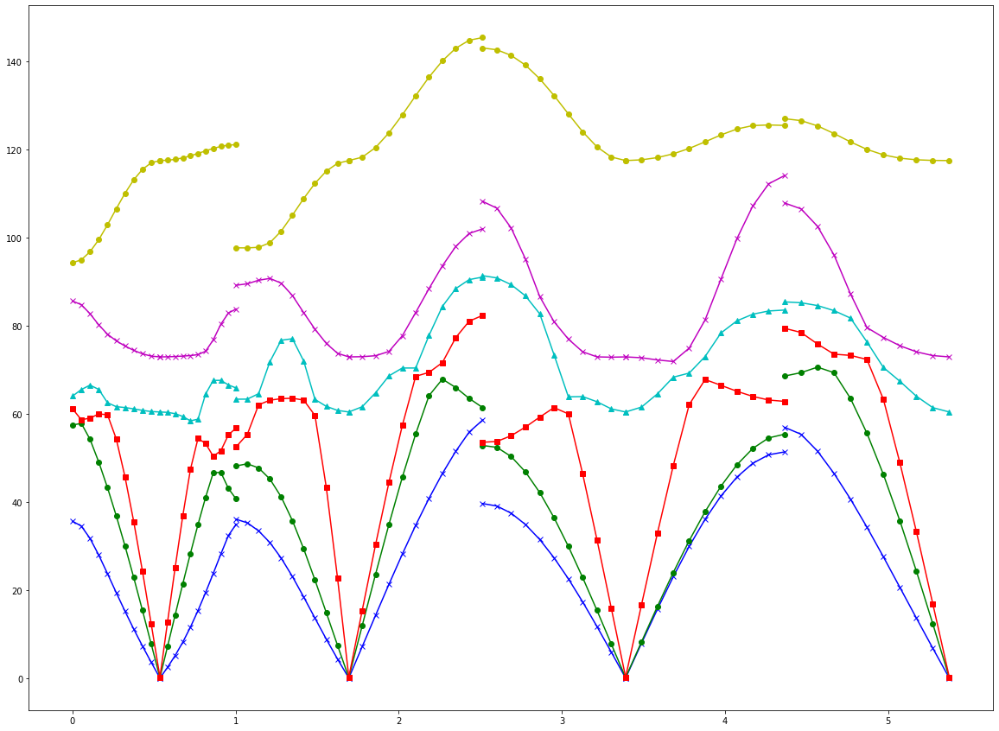


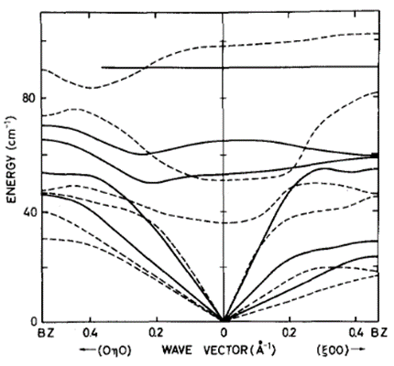

DCLBEN06 LF
 | #REF! | #REF! | #REF!
0 | 0 | 0 | 0
0 | 0 | 0 | 0
0 | 0 | 0 | 0
0 | 0 | 0 | 0
0 | 0 | 0 | 0
0 | 0 | 0 | 0
0 | 0 | 0 | 0
0 | 0 | 0 | 0
0 | 0 | 0 | 0

 |  |  |  |  |  |  |  |  |  |  |  |  |  | LF
 |  |  |  |  |  |  |  |  |  |  |  |  |  | p1.exp | p1.cal | p2.cal | p3.exp | p3.cal | cal_local | *sf | global | *sf
 |  |  |  |  |  |  |  |  |  |  |  |  | mode4 | 56 | 32 | 56.6 | 55 | 37 | 62 | 55.986 | 50 | 45.15
 |  |  |  |  |  |  |  |  |  |  |  |  | mode5 | 65 | 40 | 62.4 | 65 | 50 | 78 | 70.434 | 77 | 69.531
 |  |  |  |  |  |  |  |  |  |  |  |  | mode6 | 103 | 88 | 96.2 | 91 | 98 | 121 | 109.263 | 150 | 135.45

re
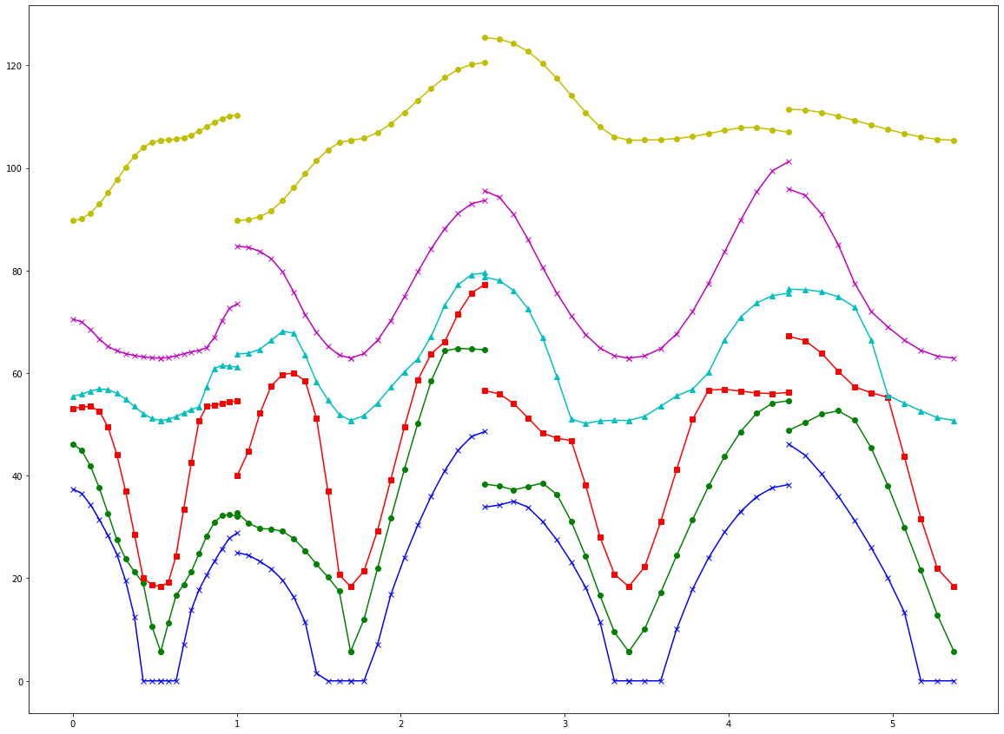
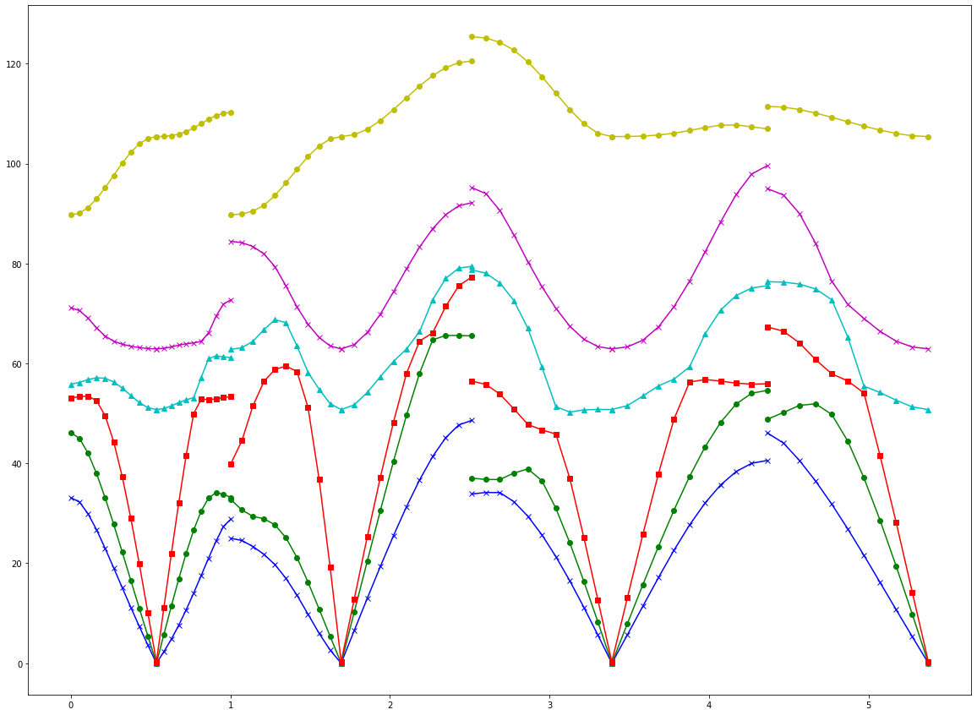
b3lyp_re_input
6base
 | 13 |  |  |  |  |  |  | U |  |  |  | 変換後 |  |  |  |  |  |  | ASR |  |  |  |  |  |  | ASR+AVG |  |  |  |  |  |  |  |  |  |  |  |  |  | Rebuild | ASR |  |  |  |  |  | ASR+AVG |  |  |  |  |  | Matrix_Γ^1/2
 | 2.44356 | -0.15875 | -0.04129 | 0.00019 | 0.00055 | -0.00049 |  | -0.82312 | 0.51046 | 0.2488 |  | 2.6629530969 | 0.19042718392 | -0.31553886916 | 0.00061287373457 | -0.00034007254586 | -0.00066690916435 |  | 2.54790084 | 0.13154846083 | -0.2242564906 | 0.0013989725014 | 0.0019773519337 | 0.00059182705642 |  | 2.54790084 | 0.13154846083 | -0.2242564906 | 1.3444106939E-17 | 1.301042607E-17 | -1.118896642E-16 |  | -0.82312 | 0.51046 | 0.2488 | 0 | 0 | 0 |  | 2.54790084 | 0.13154846083 | -0.2242564906 | 0.0013989725014 | 0.0019773519337 | 0.00059182705642 |  | 2.54790084 | 0.13154846083 | -0.2242564906 | 1.3444106939E-17 | 1.301042607E-17 | -1.118896642E-16 | 0.28672 | 0 | 0 | 0 | 0 | 0 | 0 | 0 | 0 | 0 | 0 | 0
 | -0.15875 | 2.31611 | 0.06704 | -0.0009 | 0.00022 | 0.00047 |  | 0.5649 | 0.69133 | 0.4505 |  | 0.19042718392 | 2.5589441245 | -0.63470632788 | 0.0008887796204 | -3.3690802192E-05 | 0.00033644438904 |  | 0.13154846083 | 2.5915871191 | -0.4937355825 | 0.00013205077427 | -0.00030293002318 | -0.00040163264734 |  | 0.13154846083 | 2.5915871191 | -0.4937355825 | -2.6888213878E-17 | -1.5178830415E-18 | 2.8622937354E-17 |  | 0.5649 | 0.69133 | 0.4505 | 0 | 0 | 0 |  | 0.13154846083 | 2.5915871191 | -0.4937355825 | 0.00013205077427 | -0.00030293002318 | -0.00040163264734 |  | 0.13154846083 | 2.5915871191 | -0.4937355825 | -2.6888213878E-17 | -1.5178830415E-18 | 2.8622937354E-17 | 0 | 0.28672 | 0 | 0 | 0 | 0 | 0 | 0 | 0 | 0 | 0 | 0
 | -0.04129 | 0.06704 | 3.82099 | -0.00048 | 0.00031 | -0.00029 |  | 0.05796 | 0.51136 | -0.85741 |  | -0.31553886916 | -0.63470632788 | 3.3587612171 | 8.3608636582E-05 | 0.00010228234286 | -0.00045918425213 |  | -0.2242564906 | -0.4937355825 | 3.3174356987 | -0.0019939596677 | -0.00097815707375 | -0.00045796988428 |  | -0.2242564906 | -0.4937355825 | 3.3174356987 | -5.5511151231E-17 | -2.8406096919E-17 | 2.8189256485E-17 |  | 0.05796 | 0.51136 | -0.85741 | 0 | 0 | 0 |  | -0.2242564906 | -0.4937355825 | 3.3174356987 | -0.0019939596677 | -0.00097815707375 | -0.00045796988428 |  | -0.2242564906 | -0.4937355825 | 3.3174356987 | -5.5511151231E-17 | -2.8406096919E-17 | 2.8189256485E-17 | 0 | 0 | 0.28672 | 0 | 0 | 0 | 0 | 0 | 0 | 0 | 0 | 0
 | 0.00019 | -0.0009 | -0.00048 | 2.35485 | 0.03082 | 0.0377 |  |  |  |  |  | 0.00061287373457 | 0.0008887796204 | 8.3608636582E-05 | 3.3279290729 | 1.3509904816 | 1.0853211345 |  | 0.0013989725014 | 0.00013205077427 | -0.0019939596677 | 0.0083302196601 | 0.37239470568 | 0.65917458398 |  | 1.3444106939E-17 | -2.7755575616E-17 | -5.5511151231E-17 | 0.0083302196601 | 0.37239470568 | 0.65917458398 |  | 0 | 0 | 0 | -0.82312 | 0.51046 | 0.2488 |  | 0.0013989725014 | 0.00013205077427 | -0.0019939596677 | 3.3279290729 | 1.3509904816 | 1.0853211345 |  | 1.3444106939E-17 | -2.7755575616E-17 | -5.5511151231E-17 | 3.3279290729 | 1.3509904816 | 1.0853211345 | 0 | 0 | 0 | 0.52151 | 0 | -0.00001 | 0 | 0 | 0 | 0 | 0 | 0
 | 0.00055 | 0.00022 | 0.00031 | 0.03082 | 6.34503 | -0.10352 |  |  |  |  |  | -0.00034007254586 | -3.3690802192E-05 | 0.00010228234286 | 1.3509904816 | 4.2439670886 | 1.4347218032 |  | 0.0019773519337 | -0.00030293002318 | -0.00097815707375 | 0.37239470568 | 1.251136179 | 0.14896439334 |  | 1.301042607E-17 | -1.5178830415E-18 | -2.7538735181E-17 | 0.37239470568 | 1.251136179 | 0.14896439334 |  | 0 | 0 | 0 | 0.5649 | 0.69133 | 0.4505 |  | 0.0019773519337 | -0.00030293002318 | -0.00097815707375 | 1.3509904816 | 4.2439670886 | 1.4347218032 |  | 1.301042607E-17 | -1.5178830415E-18 | -2.7538735181E-17 | 1.3509904816 | 4.2439670886 | 1.4347218032 | 0 | 0 | 0 | 0 | 0.20249 | 0 | 0 | 0 | 0 | 0 | 0 | 0
 | -0.00049 | 0.00047 | -0.00029 | 0.0377 | -0.10352 | 2.37103 |  |  |  |  |  | -0.00066690916435 | 0.00033644438905 | -0.00045918425213 | 1.0853211345 | 1.4347218032 | 3.4989894484 |  | 0.00059182705642 | -0.00040163264734 | -0.00045796988428 | 0.65917458398 | 0.14896439334 | -0.56090521213 |  | -1.118896642E-16 | 8.6736173799E-19 | 2.8189256485E-17 | 0.65917458398 | 0.14896439334 | -0.56090521213 |  | 0 | 0 | 0 | 0.05796 | 0.51136 | -0.85741 |  | 0.00059182705642 | -0.00040163264734 | -0.00045796988428 | 1.0853211345 | 1.4347218032 | 3.4989894484 |  | -1.118896642E-16 | 8.6736173799E-19 | 2.8189256485E-17 | 1.0853211345 | 1.4347218032 | 3.4989894484 | 0 | 0 | 0 | -0.00001 | 0 | 0.25393 | 0 | 0 | 0 | 0 | 0 | 0
 |  |  |  |  |  |  |  |  |  |  |  |  |  |  |  |  |  |  |  |  |  |  |  |  |  |  |  |  |  |  |  |  |  |  |  |  |  |  |  |  |  |  |  |  |  |  |  |  |  |  |  |  | 0 | 0 | 0 | 0 | 0 | 0 | 0.2854 | 0 | 0 | 0 | 0 | 0
 | a |  |  |  |  |  |  |  |  |  |  |  |  |  |  |  |  | 変換後 | L/G |  |  |  |  |  |  |  |  |  |  |  | AVG |  |  |  |  |  |  |  |  |  |  |  |  |  |  |  |  |  |  |  |  |  | 0 | 0 | 0 | 0 | 0 | 0 | 0 | 0.28285 | 0 | 0 | 0 | 0
 | 2.44734 | -0.06499 | -0.01481 | -0.00363 | 0.00628 | -0.00462 | -0.24101 | 0.22655 | 0.23262 | -0.15974 | -0.29621 | 0.10096 |  | -0.82415 | 0.50867 | 0.24908 |  | 2.5968397019 | 0.18487472535 | -0.32811708262 | -0.0078807501565 | -0.0013664525809 | -0.013573008342 | -0.60300073998 | -0.23850929369 | 0.17226177684 | -0.014479119951 | 0.44520185477 | 0.45551078205 | 1－ー２ | -0.60300073998 | -0.23850311342 | 0.17221830237 | -0.014549803124 | 0.44524240453 | 0.45515079008 |  | -0.82415 | 0.50867 | 0.24908 | 0 | 0 | 0 | 0 | 0 | 0 | 0 | 0 | 0 |  |  |  | 0 | 0 | 0 | 0 | 0 | 0 | 0 | 0 | 0.37738 | 0 | 0 | 0
 | -0.06499 | 2.34006 | 0.15498 | 0.00161 | -0.00807 | 0.00658 | 0.22655 | -0.25055 | -0.28364 | 0.19725 | 0.39242 | -0.14397 |  | 0.56378 | 0.69469 | 0.44673 |  | 0.18487472535 | 2.682367589 | -0.58833792623 | -0.0030271180891 | -0.0015529217405 | -0.0080125627421 | -0.23849693314 | -0.13410236345 | 0.081498645396 | -0.013841465428 | 0.21715995929 | 0.24166025763 |  | -0.23850311342 | -0.13410236345 | 0.081523119829 | -0.013920528921 | 0.21724776786 | 0.24150823155 |  | 0.56378 | 0.69469 | 0.44673 | 0 | 0 | 0 | 0 | 0 | 0 | 0 | 0 | 0 |  |  |  | 0 | 0 | 0 | 0 | 0 | 0 | 0 | 0 | 0 | 0.18562 | 0 | 0
 | -0.01481 | 0.15498 | 3.69479 | 0.00473 | -0.01036 | 0.00777 | 0.23243 | -0.28356 | -0.27642 | 0.22394 | 0.36063 | -0.15875 |  | 0.05421 | 0.50859 | -0.8593 |  | -0.32811708262 | -0.58833792623 | 3.2030347029 | 0.0045589933096 | 2.9259788733E-05 | 0.0055036434781 | 0.17217482791 | 0.081547594263 | -0.030885289647 | 0.035852301819 | -0.11388965096 | -0.12877167433 |  | 0.17221830237 | 0.081523119829 | -0.030885289647 | 0.03578991928 | -0.11388175008 | -0.12874789112 |  | 0.05421 | 0.50859 | -0.8593 | 0 | 0 | 0 | 0 | 0 | 0 | 0 | 0 | 0 |  |  |  | 0 | 0 | 0 | 0 | 0 | 0 | 0 | 0 | 0 | 0 | 0.45224 | 0
 | -0.00363 | 0.00161 | 0.00473 | 2.00868 | 0.13548 | 0.05893 | 0.1596 | -0.19739 | -0.22391 | 0.02124 | 0.39025 | -0.2955 |  |  |  |  |  | -0.0078807501565 | -0.0030271180891 | 0.0045589933096 | 2.9455734637 | 1.4167249392 | 1.0515181188 | 0.014620486297 | 0.013999592414 | -0.035727536742 | -0.1216244123 | 0.032521559952 | -0.20459951386 |  | 0.014549803124 | 0.013920528921 | -0.03578991928 | -0.1216244123 | 0.03246822342 | -0.20447599144 |  | 0 | 0 | 0 | -0.82415 | 0.50867 | 0.24908 | 0 | 0 | 0 | 0 | 0 | 0 |  |  |  | 0 | 0 | 0 | 0 | 0 | 0 | 0 | 0 | 0 | 0 | 0 | 0.60062
 | 0.00628 | -0.00807 | -0.01036 | 0.13548 | 6.24623 | -0.194 | 0.2959 | -0.39212 | -0.36061 | 0.39016 | 0.41256 | -0.12718 |  | -0.82404 | 0.50881 | 0.24916 |  | -0.0013664525809 | -0.0015529217405 | 2.9259788733E-05 | 1.4167249392 | 4.1571684777 | 1.4163547075 | -0.44528295429 | -0.21733557642 | 0.1138738492 | 0.032414886888 | 0.26860581167 | 0.48517855812 |  | -0.44524240453 | -0.21724776786 | 0.11388175008 | 0.03246822342 | 0.26860581167 | 0.48495468795 |  | 0 | 0 | 0 | 0.56378 | 0.69469 | 0.44673 | 0 | 0 | 0 | 0 | 0 | 0
 | -0.00462 | 0.00658 | 0.00777 | 0.05893 | -0.194 | 2.44992 | -0.10068 | 0.14358 | 0.15855 | -0.29518 | -0.127 | -0.07559 |  | 0.56392 | 0.69443 | 0.44695 |  | -0.013573008342 | -0.0080125627421 | 0.0055036434781 | 1.0515181188 | 1.4163547075 | 3.602137292 | -0.45479079811 | -0.24135620546 | 0.12872410791 | -0.20435246901 | 0.48473081778 | 0.21123206278 |  | -0.45515079008 | -0.24150823155 | 0.12874789112 | -0.20447599144 | 0.48495468795 | 0.21123206278 |  | 0 | 0 | 0 | 0.05421 | 0.50859 | -0.8593 | 0 | 0 | 0 | 0 | 0 | 0 |  |  |  | 矩阵变换计算用区域
 | -0.24101 | 0.22655 | 0.23243 | 0.1596 | 0.2959 | -0.10068 | 2.44675 | -0.06501 | -0.01459 | 0.00261 | -0.00625 | 0.00413 |  | 0.05439 | 0.50881 | -0.85916 |  | -0.60300073998 | -0.23849693314 | 0.17217482791 | 0.014620486297 | -0.44528295429 | -0.45479079811 | 2.5969147246 | 0.18588132768 | -0.32749760411 | 0.0061110274339 | 0.0023165590439 | 0.012644273588 | 2--1 | -0.60300073998 | -0.23850311342 | 0.17221830237 | 0.014549803124 | -0.44524240453 | -0.45515079008 |  | 0 | 0 | 0 | 0 | 0 | 0 | -0.82404 | 0.50881 | 0.24916 | 0 | 0 | 0 |  |  |  | -0.82074 | -0.50125 | -0.27412 | 0 | 0 | 0 | 0 | 0 | 0 | 0 | 0 | 0
 | 0.22655 | -0.25055 | -0.28356 | -0.19739 | -0.39212 | 0.14358 | -0.06501 | 2.34199 | 0.15479 | 0.00058 | 0.00774 | -0.00629 |  |  |  |  |  | -0.23850929369 | -0.13410236345 | 0.081547594263 | 0.013999592414 | -0.21733557642 | -0.24135620546 | 0.18588132768 | 2.6834597507 | -0.58797892759 | 0.0017642230618 | 0.0014365591364 | 0.0071852548883 |  | -0.23850311342 | -0.13410236345 | 0.081523119829 | 0.013920528921 | -0.21724776786 | -0.24150823155 |  | 0 | 0 | 0 | 0 | 0 | 0 | 0.56392 | 0.69443 | 0.44695 | 0 | 0 | 0 |  |  |  | 0.57055 | -0.6944 | -0.4385 | 0 | 0 | 0 | 0 | 0 | 0 | 0 | 0 | 0
 | 0.23262 | -0.28364 | -0.27642 | -0.22391 | -0.36061 | 0.15855 | -0.01459 | 0.15479 | 3.69525 | -0.00476 | 0.00828 | -0.00683 |  |  |  |  |  | 0.17226177684 | 0.081498645396 | -0.030885289647 | -0.035727536742 | 0.1138738492 | 0.12872410791 | -0.32749760411 | -0.58797892759 | 3.2036536979 | -0.0047982852574 | 0.0014040500944 | -0.0040274933622 |  | 0.17221830237 | 0.081523119829 | -0.030885289647 | -0.03578991928 | 0.11388175008 | 0.12874789112 |  | 0 | 0 | 0 | 0 | 0 | 0 | 0.05439 | 0.50881 | -0.85916 | 0 | 0 | 0 |  |  |  | 0.02945 | -0.51629 | 0.85591 | 0 | 0 | 0 | 0 | 0 | 0 | 0 | 0 | 0
 | -0.15974 | 0.19725 | 0.22394 | 0.02124 | 0.39016 | -0.29518 | 0.00261 | 0.00058 | -0.00476 | 2.00607 | 0.1397 | 0.05832 |  |  |  |  |  | -0.014479119951 | -0.013841465428 | 0.035852301819 | -0.1216244123 | 0.032414886888 | -0.20435246901 | 0.0061110274339 | 0.0017642230618 | -0.0047982852574 | 2.9412904752 | 1.4170476654 | 1.0507516736 |  | -0.014549803124 | -0.013920528921 | 0.03578991928 | -0.1216244123 | 0.03246822342 | -0.20447599144 |  | 0 | 0 | 0 | 0 | 0 | 0 | 0 | 0 | 0 | -0.82404 | 0.50881 | 0.24916 |  |  |  | 0 | 0 | 0 | -0.82074 | -0.50125 | -0.27412 | 0 | 0 | 0 | 0 | 0 | 0
 | -0.29621 | 0.39242 | 0.36063 | 0.39025 | 0.41256 | -0.127 | -0.00625 | 0.00774 | 0.00828 | 0.1397 | 6.24785 | -0.19525 |  |  |  |  |  | 0.44520185477 | 0.21715995929 | -0.11388965096 | 0.032521559952 | 0.26860581167 | 0.48473081778 | 0.0023165590439 | 0.0014365591364 | 0.0014040500944 | 1.4170476654 | 4.1582062635 | 1.4183088431 |  | 0.44524240453 | 0.21724776786 | -0.11388175008 | 0.03246822342 | 0.26860581167 | 0.48495468795 |  | 0 | 0 | 0 | 0 | 0 | 0 | 0 | 0 | 0 | 0.56392 | 0.69443 | 0.44695 |  |  |  | 0 | 0 | 0 | 0.57055 | -0.6944 | -0.4385 | 0 | 0 | 0 | 0 | 0 | 0
 | 0.10096 | -0.14397 | -0.15875 | -0.2955 | -0.12718 | -0.07559 | 0.00413 | -0.00629 | -0.00683 | 0.05832 | -0.19525 | 2.45156 |  |  |  |  |  | 0.45551078205 | 0.24166025763 | -0.12877167433 | -0.20459951386 | 0.48517855812 | 0.21123206278 | 0.012644273588 | 0.0071852548883 | -0.0040274933622 | 1.0507516736 | 1.4183088431 | 3.6060473586 |  | 0.45515079008 | 0.24150823155 | -0.12874789112 | -0.20447599144 | 0.48495468795 | 0.21123206278 |  | 0 | 0 | 0 | 0 | 0 | 0 | 0 | 0 | 0 | 0.05439 | 0.50881 | -0.85916 |  |  |  | 0 | 0 | 0 | 0.02945 | -0.51629 | 0.85591 | 0 | 0 | 0 | 0 | 0 | 0
 |  |  |  |  |  |  |  |  |  |  |  |  |  |  |  |  |  |  |  |  |  |  |  |  |  |  |  |  |  |  |  |  |  |  |  |  |  |  |  |  |  |  |  |  |  |  |  |  |  |  |  |  | 0 | 0 | 0 | 0 | 0 | 0 | -0.82074 | -0.50115 | -0.27428 | 0 | 0 | 0
 | b |  |  |  |  |  |  |  |  |  |  |  |  |  |  |  |  |  |  |  |  |  |  |  |  |  |  |  |  |  |  |  |  |  |  |  |  |  |  |  |  |  |  |  |  |  |  |  |  |  |  |  | 0 | 0 | 0 | 0 | 0 | 0 | 0.57054 | -0.6944 | -0.43851 | 0 | 0 | 0
 | 2.37891 | -0.11731 | 0.03742 | 0.00337 | -0.00035 | 0.00131 | -0.05714 | -0.00471 | -0.05285 | 0.08657 | -0.04095 | -0.03649 |  | -0.82349 | 0.50941 | 0.24974 |  | 2.5337198441 | 0.16318982836 | -0.27214660429 | 0.0028616178095 | -0.0015814003875 | -0.0015105949145 | -0.11692700904 | -0.11660376991 | 0.017849730682 | -0.037469306809 | -0.013914980642 | -0.1566584256 | 1－ー２ | -0.11692700904 | -0.1165882489 | 0.017837238668 | -0.037488605738 | -0.013851539542 | -0.15654514901 |  | -0.82349 | 0.50941 | 0.24974 | 0 | 0 | 0 | 0 | 0 | 0 | 0 | 0 | 0 |  |  |  | 0 | 0 | 0 | 0 | 0 | 0 | 0.0293 | -0.51639 | 0.85585 | 0 | 0 | 0
 | -0.11731 | 2.2347 | 0.11975 | -0.00136 | -0.00305 | 0.00484 | -0.00471 | -0.18398 | -0.16574 | 0.08162 | -0.18083 | 0.13647 |  | 0.56462 | 0.69288 | 0.44846 |  | 0.16318982836 | 2.5650931694 | -0.63606994757 | -0.0003998047521 | 0.0019109001823 | -0.0037095923472 | -0.11657272788 | -0.28502867795 | 0.10269657333 | -0.24640872459 | -0.012504141006 | -0.20476128403 |  | -0.1165882489 | -0.28502867795 | 0.10273172066 | -0.2464360748 | -0.01246110867 | -0.20464212639 |  | 0.56462 | 0.69288 | 0.44846 | 0 | 0 | 0 | 0 | 0 | 0 | 0 | 0 | 0 |  |  |  | 0 | 0 | 0 | 0 | 0 | 0 | 0 | 0 | 0 | -0.82074 | -0.50115 | -0.27428
 | 0.03742 | 0.11975 | 3.64109 | 0.00054 | 0.00343 | -0.00034 | -0.05295 | -0.16588 | -0.22374 | 0.17637 | -0.20121 | 0.07729 |  | 0.05541 | 0.51031 | -0.8582 |  | -0.27214660429 | -0.63606994757 | 3.1558637425 | -0.00079505221881 | -0.0024084744592 | -0.0047924908971 | 0.017824746655 | 0.10276686799 | -0.062903509038 | 0.12651763862 | -0.0045175870167 | 0.032946163639 |  | 0.017837238668 | 0.10273172066 | -0.062903509038 | 0.12646954574 | -0.004390127409 | 0.032959250845 |  | 0.05541 | 0.51031 | -0.8582 | 0 | 0 | 0 | 0 | 0 | 0 | 0 | 0 | 0 |  |  |  | 0 | 0 | 0 | 0 | 0 | 0 | 0 | 0 | 0 | 0.57054 | -0.6944 | -0.43851
 | 0.00337 | -0.00136 | 0.00054 | 2.07863 | 0.13559 | 0.04282 | -0.08657 | -0.08189 | -0.17621 | 0.19248 | -0.17267 | 0.01445 |  |  |  |  |  | 0.0028616178095 | -0.0003998047521 | -0.00079505221881 | 2.9542041854 | 1.3174017993 | 1.0277004803 | 0.037507904666 | 0.24646342502 | -0.12642145287 | 0.29604030833 | -0.0081091257723 | 0.096544190659 |  | 0.037488605738 | 0.2464360748 | -0.12646954574 | 0.29604030833 | -0.0079669999521 | 0.096488721698 |  | 0 | 0 | 0 | -0.82349 | 0.50941 | 0.24974 | 0 | 0 | 0 | 0 | 0 | 0 |  |  |  | 0 | 0 | 0 | 0 | 0 | 0 | 0 | 0 | 0 | 0.0293 | -0.51639 | 0.85585
 | -0.00035 | -0.00305 | 0.00343 | 0.13559 | 6.06369 | -0.14054 | 0.04102 | 0.18064 | 0.20119 | -0.17282 | 0.11961 | -0.03465 |  | -0.82347 | 0.50945 | 0.24972 |  | -0.0015814003875 | 0.0019109001823 | -0.0024084744592 | 1.3174017993 | 4.0598716393 | 1.4321174032 | 0.013788098441 | 0.012418076333 | 0.0042626678012 | -0.007824874132 | -0.017045647335 | -0.028225400432 |  | 0.013851539542 | 0.01246110867 | 0.004390127409 | -0.0079669999521 | -0.017045647335 | -0.028108523394 |  | 0 | 0 | 0 | 0.56462 | 0.69288 | 0.44846 | 0 | 0 | 0 | 0 | 0 | 0
 | 0.00131 | 0.00484 | -0.00034 | 0.04282 | -0.14054 | 2.21616 | 0.03646 | -0.13629 | -0.07706 | 0.0141 | -0.03474 | 0.06797 |  | 0.56466 | 0.693 | 0.44823 |  | -0.0015105949145 | -0.0037095923472 | -0.0047924908971 | 1.0277004803 | 1.4321174032 | 3.3443774962 | 0.15643187242 | 0.20452296875 | -0.032972338051 | 0.096433252737 | -0.027991646356 | 0.10106554477 |  | 0.15654514901 | 0.20464212639 | -0.032959250845 | 0.096488721698 | -0.028108523394 | 0.10106554477 |  | 0 | 0 | 0 | 0.05541 | 0.51031 | -0.8582 | 0 | 0 | 0 | 0 | 0 | 0 |  |  |  | 3.17137 | 0.0484 | -0.01858 | 0.00814 | 0.01414 | -0.00195 | -0.08795 | 0.13924 | -0.07316 | -0.09724 | -0.08433 | -0.03435
 | -0.05714 | -0.00471 | -0.05295 | -0.08657 | 0.04102 | 0.03646 | 2.37917 | -0.11753 | 0.03685 | -0.00246 | 0.00028 | -0.00178 |  | 0.0553 | 0.51011 | -0.85833 |  | -0.11692700904 | -0.11657272788 | 0.017824746655 | 0.037507904666 | 0.013788098441 | 0.15643187242 | 2.5339537345 | 0.1626667356 | -0.27253947538 | -0.0025805488969 | 0.00010767701953 | 4.6283855059E-05 | 2--1 | -0.11692700904 | -0.1165882489 | 0.017837238668 | 0.037488605738 | 0.013851539542 | 0.15654514901 |  | 0 | 0 | 0 | 0 | 0 | 0 | -0.82347 | 0.50945 | 0.24972 | 0 | 0 | 0 |  |  |  | 0.0484 | 3.43897 | 0.06642 | -0.00776 | -0.01021 | -0.02376 | 0.13917 | -0.45671 | 0.16271 | 0.10991 | 0.20603 | 0.36919
 | -0.00471 | -0.18398 | -0.16588 | -0.08189 | 0.18064 | -0.13629 | -0.11753 | 2.2335 | 0.12009 | 0.00028 | 0.00155 | -0.00464 |  |  |  |  |  | -0.11660376991 | -0.28502867795 | 0.10276686799 | 0.24646342502 | 0.012418076333 | 0.20452296875 | 0.1626667356 | 2.5636366435 | -0.63552560975 | -0.00097770735696 | -0.0036899644806 | 0.0021575208794 |  | -0.1165882489 | -0.28502867795 | 0.10273172066 | 0.2464360748 | 0.01246110867 | 0.20464212639 |  | 0 | 0 | 0 | 0 | 0 | 0 | 0.56466 | 0.693 | 0.44823 | 0 | 0 | 0 |  |  |  | -0.01858 | 0.06642 | 5.61758 | 0.00548 | -0.00576 | 0.00567 | -0.07314 | 0.16279 | -0.02466 | -0.02304 | -0.02921 | -0.08028
 | -0.05285 | -0.16574 | -0.22374 | -0.17621 | 0.20119 | -0.07706 | 0.03685 | 0.12009 | 3.63917 | 0.00008 | -0.00711 | 0.00105 |  |  |  |  |  | 0.017849730682 | 0.10269657333 | -0.062903509038 | -0.12642145287 | 0.0042626678012 | -0.032972338051 | -0.27253947538 | -0.63552560975 | 3.1542567121 | 0.0027299752974 | 0.0032439098083 | 0.006410513542 |  | 0.017837238668 | 0.10273172066 | -0.062903509038 | -0.12646954574 | 0.004390127409 | -0.032959250845 |  | 0 | 0 | 0 | 0 | 0 | 0 | 0.0553 | 0.51011 | -0.85833 | 0 | 0 | 0 |  |  |  | 0.00814 | -0.00776 | 0.00548 | 3.26944 | 0.20154 | -0.06631 | 0.09716 | -0.10985 | 0.02302 | -0.01558 | 0.0331 | 0.05505
 | 0.08657 | 0.08162 | 0.17637 | 0.19248 | -0.17282 | 0.0141 | -0.00246 | 0.00028 | 0.00008 | 2.0765 | 0.13474 | 0.04266 |  |  |  |  |  | -0.037469306809 | -0.24640872459 | 0.12651763862 | 0.29604030833 | -0.007824874132 | 0.096433252737 | -0.0025805488969 | -0.00097770735696 | 0.0027299752974 | 2.9526023768 | 1.3175418085 | 1.0267066033 |  | -0.037488605738 | -0.2464360748 | 0.12646954574 | 0.29604030833 | -0.0079669999521 | 0.096488721698 |  | 0 | 0 | 0 | 0 | 0 | 0 | 0 | 0 | 0 | -0.82347 | 0.50945 | 0.24972 |  |  |  | 0.01414 | -0.01021 | -0.00576 | 0.20154 | 8.97599 | -0.18818 | 0.08428 | -0.20617 | 0.0292 | 0.0331 | 0.03029 | 0.07188
 | -0.04095 | -0.18083 | -0.20121 | -0.17267 | 0.11961 | -0.03474 | 0.00028 | 0.00155 | -0.00711 | 0.13474 | 6.05918 | -0.13976 |  |  |  |  |  | -0.013914980642 | -0.012504141006 | -0.0045175870167 | -0.0081091257723 | -0.017045647335 | -0.027991646356 | 0.00010767701953 | -0.0036899644806 | 0.0032439098083 | 1.3175418085 | 4.0570804801 | 1.4304282557 |  | -0.013851539542 | -0.01246110867 | -0.004390127409 | -0.0079669999521 | -0.017045647335 | -0.028108523394 |  | 0 | 0 | 0 | 0 | 0 | 0 | 0 | 0 | 0 | 0.56466 | 0.693 | 0.44823 |  |  |  | -0.00195 | -0.02376 | 0.00567 | -0.06631 | -0.18818 | 3.75606 | 0.03429 | -0.36934 | 0.08029 | 0.0551 | 0.07181 | 0.24636
...
 |  |  |  |  |  |  |  |  |  |  |  |  |  |  |  |  |  |  |  |  |  |  |  |  | 0.0002692374863 | -0.0019325774155 | 0.0037628729133 | 0.008161634015 | 0.0021613201219 |  | -0.0037488277499 | 0.00027070693893 | -0.0019354823528 | 0.0037641732685 | 0.008161634015 | 0.0021713298993 |  | 0 | 0 | 0 | 0.56433 | 0.6927 | 0.4491 | 0 | 0 | 0 | 0 | 0 | 0
 | -0.00493 | -0.00705 | 0.0003 | 0.03216 | -0.22756 | 2.43537 | 0.00017 | -0.00008 | 0.00007 | -0.0022 | -0.00058 | 0.00244 |  | -0.56403 | -0.69341 | 0.44838 |  | 0.0020134367043 | 0.013297867387 | -0.007615472969 | 1.0602464575 | 1.372178012 | 3.5969102274 | -0.003235231115 | -0.0019654143561 | 0.0023149083412 | 0.00034028266355 | 0.0021813396766 | 0.0031899684945 |  | -0.0032400376797 | -0.0019670570222 | 0.0023135422498 | 0.00034573059291 | 0.0021713298993 | 0.0031899684945 |  | 0 | 0 | 0 | 0.05507 | 0.5112 | -0.8577 | 0 | 0 | 0 | 0 | 0 | 0
 | 0.00088 | -0.00067 | -0.00286 | -0.00231 | -0.00276 | 0.00017 | 2.39165 | -0.15273 | 0.00666 | -0.00113 | -0.00375 | -0.00538 |  | -0.05482 | -0.51035 | -0.85822 |  | 0.00018189072067 | 0.0038097349354 | -0.0040350795148 | -0.0035575431965 | -0.0037541785682 | -0.003235231115 | 2.6120490722 | 0.2078350735 | -0.27328251302 | 0.0050808986129 | -0.0070898871689 | -0.00085148113915 |  | 0.00018189072067 | 0.0038135471937 | -0.0040385006981 | -0.003564288163 | -0.0037488277499 | -0.0032400376797 |  | 0 | 0 | 0 | 0 | 0 | 0 | 0.82393 | -0.50864 | 0.24985 | 0 | 0 | 0
 | -0.00067 | 0.00038 | -0.00568 | 0.00074 | 0.00336 | -0.00008 | -0.15273 | 2.31251 | -0.12476 | -0.01604 | 0.00171 | -0.00681 |  |  |  |  |  | 0.0038173594521 | 0.0088093327694 | -0.010548033088 | -0.0072528225926 | 0.0002692374863 | -0.0019654143561 | 0.2078350735 | 2.560840091 | -0.60375846412 | 0.0064059328389 | -0.013354595456 | -0.013711542491 |  | 0.0038135471937 | 0.0088093327694 | -0.01054539843 | -0.007258541549 | 0.00027070693893 | -0.0019670570222 |  | 0 | 0 | 0 | 0 | 0 | 0 | -0.56403 | -0.69341 | 0.44838 | 0 | 0 | 0
 | 0.00285 | 0.00566 | 0.01875 | 0.01166 | -0.00833 | 0.00007 | 0.00666 | -0.12476 | 3.64768 | 0.00402 | 0.02692 | -0.00084 |  |  |  |  |  | -0.0040419218814 | -0.010542763773 | 0.0084989687344 | 0.011284037563 | -0.0019325774155 | 0.0023149083412 | -0.27328251302 | -0.60375846412 | 3.1789579065 | 0.017165882629 | 0.015790286498 | 0.0080136643204 |  | -0.0040385006981 | -0.01054539843 | 0.0084989687344 | 0.011287508506 | -0.0019354823528 | 0.0023135422498 |  | 0 | 0 | 0 | 0 | 0 | 0 | -0.05482 | -0.51035 | -0.85822 | 0 | 0 | 0
 | 0.0023 | -0.00074 | 0.01168 | 0.00704 | -0.00665 | -0.0022 | -0.00113 | -0.01604 | 0.00402 | 2.15336 | 0.01082 | -0.0327 |  |  |  |  |  | 0.0035710331295 | 0.0072642605054 | -0.01129097945 | -0.0092117019899 | 0.0037628729133 | 0.00034028266355 | 0.0050808986129 | 0.0064059328389 | 0.017165882629 | 3.117728435 | 1.3298495022 | 1.0610717776 |  | 0.003564288163 | 0.007258541549 | -0.011287508506 | -0.0092117019899 | 0.0037641732685 | 0.00034573059291 |  | 0 | 0 | 0 | 0 | 0 | 0 | 0 | 0 | 0 | 0.82393 | -0.50864 | 0.24985
 | 0.00276 | -0.00336 | -0.00833 | -0.00664 | -0.00674 | -0.00058 | -0.00375 | 0.00171 | 0.02692 | 0.01082 | 6.12626 | 0.23081 |  |  |  |  |  | 0.0037434769316 | -0.00027217639156 | 0.00193838729 | 0.0037654736236 | 0.008161634015 | 0.0021813396766 | -0.0070898871689 | -0.013354595456 | 0.015790286498 | 1.3298495022 | 4.0021208981 | 1.3697488951 |  | 0.0037488277499 | -0.00027070693893 | 0.0019354823528 | 0.0037641732685 | 0.008161634015 | 0.0021713298993 |  | 0 | 0 | 0 | 0 | 0 | 0 | 0 | 0 | 0 | -0.56403 | -0.69341 | 0.44838
 | 0.00018 | -0.00009 | -0.00008 | 0.00221 | 0.00058 | 0.00244 | -0.00538 | -0.00681 | -0.00084 | -0.0327 | 0.23081 | 2.43717 |  |  |  |  |  | 0.0032448442445 | 0.0019686996882 | -0.0023121761584 | 0.00035117852226 | 0.002161320122 | 0.0031899684945 | -0.00085148113915 | -0.013711542491 | 0.0080136643204 | 1.0610717776 | 1.3697488951 | 3.5968910625 |  | 0.0032400376797 | 0.0019670570222 | -0.0023135422498 | 0.00034573059291 | 0.0021713298993 | 0.0031899684945 |  | 0 | 0 | 0 | 0 | 0 | 0 | 0 | 0 | 0 | -0.05482 | -0.51035 | -0.85822


 |  |  |  |  |  |  |  |  |  |  |  |  |  |  |  |  |  |  |  | sf | 0.96
 | Globa | no ASR |  |  |  |  |  |  |  |  |  |  |  |  |  |  | Global | ASR |  | gamma |  | values: | 0 | 0 | 0.28635195788 | 50.761959249 | 62.912699264 | 105.40078199 |  |  |  | Global |  | ASR | AVG |  | 0 | 0 | 0.28635196227 | 50.761959249 | 62.912699264 | 105.40078199

principal_global
...
a |  |  |  |  |  |  |  |  |  |  |  |  |  |  | 変換後 | L/G
0.00553 | 0.00415 | 0.00584 | 3.43012 | 0.91232 | -0.22815 | 0.08211 | 0.02958 | 0.01115 | -0.0306 | -0.01157 | 0.02527 |  |  |  | 0.0073707163404 | -0.0035836819566 | 0.0058906838042 | 3.2969086515 | 0.14842895504
-0.01687 | -0.00241 | 0.00517 | 0.91232 | 8.72508 | -0.73179 | -0.11963 | -0.12773 | 0.00076 | -0.01155 | 0.01793 | -0.03666 | -0.97726 | 0.20335 | 0.06016 | 0.015092979973 | -0.01052373748 | -0.0030947279271 | 0.14842895504 | 8.9744269017
0.00633 | 0.0256 | 0.00048 | -0.22815 | -0.73179 | 3.84629 | 0.13478 | 0.39964 | 0.01696 | 0.02535 | -0.03664 | 0.27376 | 0.18838 | 0.96273 | -0.19409 | -0.0015666345169 | -0.02442638204 | 0.0067530319605 | -0.13903081066 | -0.24474773832
-0.14569 | -0.21026 | -0.07255 | 0.08211 | -0.11963 | 0.13478 | 3.17525 | -0.02267 | -0.17712 | -0.00634 | 0.01583 | -0.00362 | -0.09738 | -0.17835 | -0.97914 | -0.06680361388 | 0.11580157882 | -0.0838226258 | 0.087400752895 | 0.083341485933
-0.21025 | -0.43236 | -0.07805 | 0.02958 | -0.12773 | 0.39964 | -0.02267 | 3.5033 | 0.35431 | -0.00102 | 0.00314 | -0.02602 |  |  |  | 0.11583654618 | -0.44733015364 | 0.188301316 | -0.04592618788 | -0.21137801327
-0.07255 | -0.07801 | 0.00873 | 0.01115 | 0.00076 | 0.01696 | -0.17712 | 0.35431 | 5.5429 | -0.00918 | -0.00426 | -0.00082 |  |  |  | -0.083820445331 | 0.18817284555 | -0.055189761962 | 0.024400764988 | 0.047494779454
-0.08218 | -0.0297 | -0.01116 | -0.0306 | -0.01155 | 0.02535 | -0.00634 | -0.00102 | -0.00918 | 3.42884 | 0.91188 | -0.22696 |  |  |  | -0.08746448795 | 0.046090646674 | -0.024471714171 | -0.026772862068 | 0.020786843425
0.11967 | 0.1277 | -0.00073 | -0.01157 | 0.01793 | -0.03664 | 0.01583 | 0.00314 | -0.00426 | 0.91188 | 8.7184 | -0.72871 |  |  |  | -0.083381209993 | 0.21121802483 | -0.047526736446 | 0.020786141036 | 0.03351191917
-0.13476 | -0.39946 | -0.01695 | 0.02527 | -0.03666 | 0.27376 | -0.00362 | -0.02602 | -0.00082 | -0.22696 | -0.72871 | 3.84199 |  |  |  | -0.039376424654 | 0.37627469356 | -0.095260161907 | 0.010221809612 | 0.080125931852
...
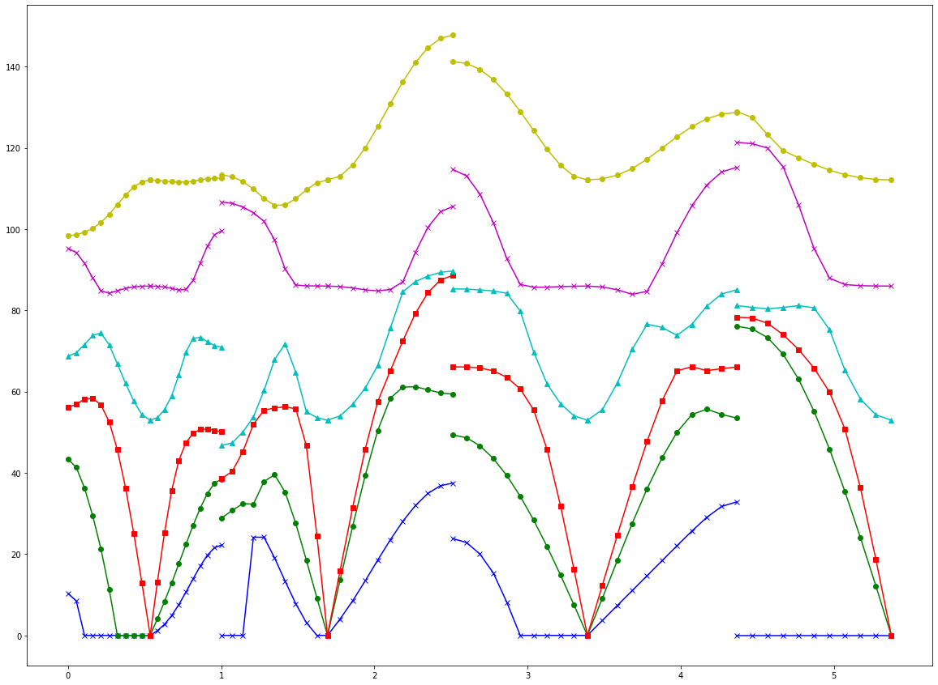
a |  |  |  |  |  |  |  |  |  |  |  |  |  |  | 変換後 | L/G
without transformation |  |  | eigen values: 0.012105539532636581j 0.0069451562079121225j 0.00021660691461256208j (52.978182190743674+0j) (85.98407365561518+0j) (112.0976803932866+0j)
...

principal_local
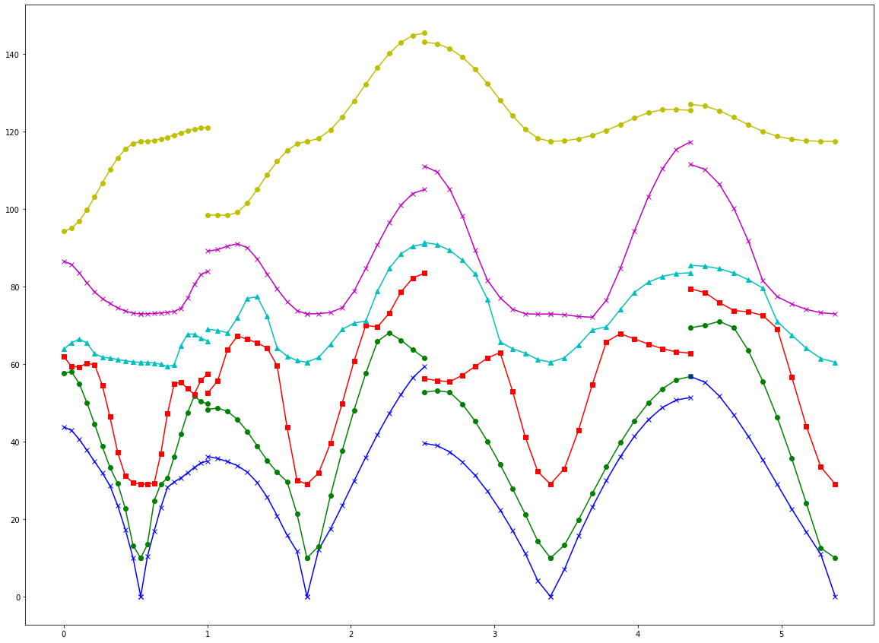
...
a |  |  |  |  |  |  |  |  |  |  |  |  |  |  | 変換後 | L/G
0.00814 | -0.00776 | 0.00548 | 3.26944 | 0.20154 | -0.06631 | 0.09716 | -0.10985 | 0.02302 | -0.01558 | 0.0331 | 0.05505 |  |  |  | 0.005536114658 | 0.0041472852487 | 0.0058346065648 | 3.4301390667 | 0.91230129726
0.01414 | -0.01021 | -0.00576 | 0.20154 | 8.97599 | -0.18818 | 0.08428 | -0.20617 | 0.0292 | 0.0331 | 0.03029 | 0.07188 | -0.97726 | 0.20335 | 0.06016 | -0.016866474315 | -0.0024132849669 | 0.0051754006288 | 0.91230129726 | 8.7250843026
-0.00195 | -0.02376 | 0.00567 | -0.06631 | -0.18818 | 3.75606 | 0.03429 | -0.36934 | 0.08029 | 0.0551 | 0.07181 | 0.24636 | 0.18838 | 0.96273 | -0.19409 | 0.0063240854781 | 0.025596027391 | 0.00047726041927 | -0.2281335894 | -0.73180567838
-0.08795 | 0.13917 | -0.07314 | 0.09716 | 0.08428 | 0.03429 | 3.17098 | 0.04859 | -0.01789 | -0.00934 | -0.01229 | 0.00448 | -0.09738 | -0.17835 | -0.97914 | -0.14568854927 | -0.21026150932 | -0.07255169256 | 0.082109169322 | -0.11962646943
0.13924 | -0.45671 | 0.16279 | -0.10985 | -0.20617 | -0.36934 | 0.04859 | 3.43691 | 0.06718 | 0.00444 | 0.01119 | 0.02371 |  |  |  | -0.21025391472 | -0.43236241119 | -0.07805265362 | 0.029587361774 | -0.12772836751
-0.07316 | 0.16271 | -0.02466 | 0.02302 | 0.0292 | 0.08029 | -0.01789 | 0.06718 | 5.61356 | -0.0083 | 0.00513 | -0.00587 |  |  |  | -0.072553659156 | -0.078016514075 | 0.008729454769 | 0.011152834904 | 0.00076074845314
-0.09724 | 0.10991 | -0.02304 | -0.01558 | 0.0331 | 0.0551 | -0.00934 | 0.00444 | -0.0083 | 3.26826 | 0.2012 | -0.06591 |  |  |  | -0.082185182286 | -0.02969768342 | -0.01116369175 | -0.030609766032 | -0.011547413077
-0.08433 | 0.20603 | -0.02921 | 0.0331 | 0.03029 | 0.07181 | -0.01229 | 0.01119 | 0.00513 | 0.2012 | 8.9683 | -0.19013 |  |  |  | 0.11967286834 | 0.12770493527 | -0.00072841548096 | -0.011563050993 | 0.017924536135
-0.03435 | 0.36919 | -0.08028 | 0.05505 | 0.07188 | 0.24636 | 0.00448 | 0.02371 | -0.00587 | -0.06591 | -0.19013 | 3.75267 |  |  |  | -0.13476098719 | -0.3994605938 | -0.016945309948 | 0.025274930691 | -0.036652517959
...

a |  |  |  |  |  |  |  |  |  |  |  |  |  |  | 変換後 | L/G
without transformation |  |  | ASR |  | eigen values: (7.793018802669478e-07+0j) (8.749224918867642e-07+0j) (1.0373393056653551e-06+0j) (60.45189046633216+0j) (72.92537940422085+0j) (117.44838828702586+0j)
...
no ASR

k-path
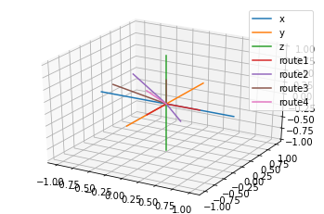
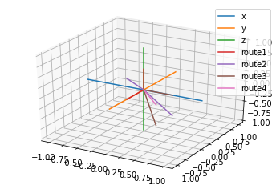
 |  |  |  |  |  | X-Γ-Y |  |  | long | route2 | L-Γ-Z |  |  | long | route3 | M-Γ-N |  |  | long | route4 | R-Γ
 |  |  |  |  |  | 0 | -0.5 | 0 | 0 | L | 0.5 | -0.5 | 0 | 0 | M | 0 | 0 | 0.5 | 0 | R | 0 | -0.5
 |  |  |  |  |  | 0 | 0 | 0 | 0.53581024311 | Γ | 0 | 0 | 0 | 0.69115731788 | Γ | 0 | 0 | 0 | 0.87693338907 | Γ | 0 | 0
 |  |  |  |  |  | 0.5 | 0 | 0 | 0.46653748916 | Z | -0.5 | 0 | 0.5 | 0.81966623173 | N | -0.5 | -0.5 | 0.5 | 0.97434718987
...
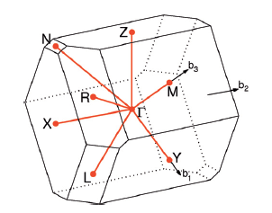
...
 |  |  |  |  |  | V | a1*(a2xa3)
 |  |  |  |  |  | 153.49505489
...
 |  |  |  |  |  | a1 | 7.302 | 0 | 0
 |  |  |  |  |  | a2 | -0.24900807873 | 5.8677188052 | 0
 |  |  |  |  |  | a3 | -1.4887063304 | -0.13980175457 | 3.5824758103
 |  |  |  |  |  |  |  |  |  | 模长 | 对角大小(cos)
 |  |  |  |  |  | b1 | 0.86047456959 | 0.036515914699 | 0.35899723987 | 0.93307497833 | 0.038994101971
 |  |  |  |  |  | b2 | 0 | 1.0708054554 | 0.041786878514 | 1.0716204862 | 0.38474640111
 |  |  |  |  |  | b3 | 0 | 0 | 1.7538667781 | 1.7538667781 | 0.054108103138 |  |  |  |  | X-Γ-Y | L-Γ-Z | M-Γ-N | R-Γ
...
lattice | parameter
High-throughput electronic band structure calculations: Challenges and tools - ScienceDirect

a | b | c | α | β | γ
7.302 | 5.873 | 3.882 | 91.13 | 112.55 | 92.43

